Лист1
 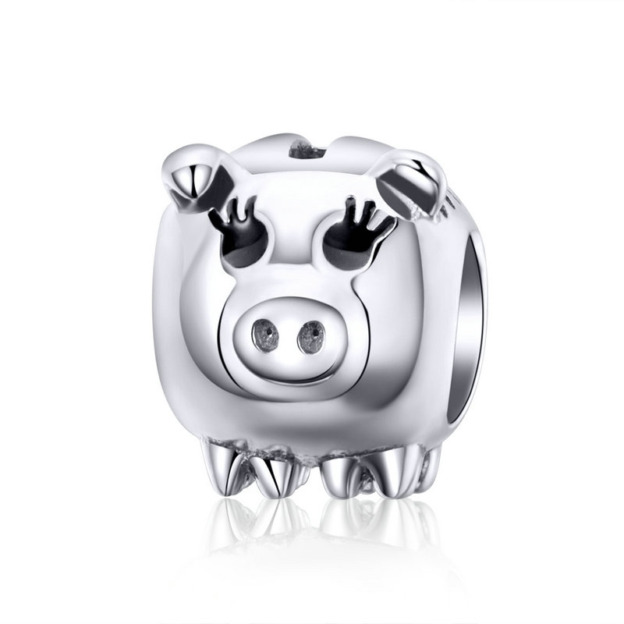 | SCC1050 | 能量女神-925银配件 | 小草+S925 | 925银+ 氧化+锆石 | 2.3 | 高宽2.8*0.8cm | 28 | SCC银配件
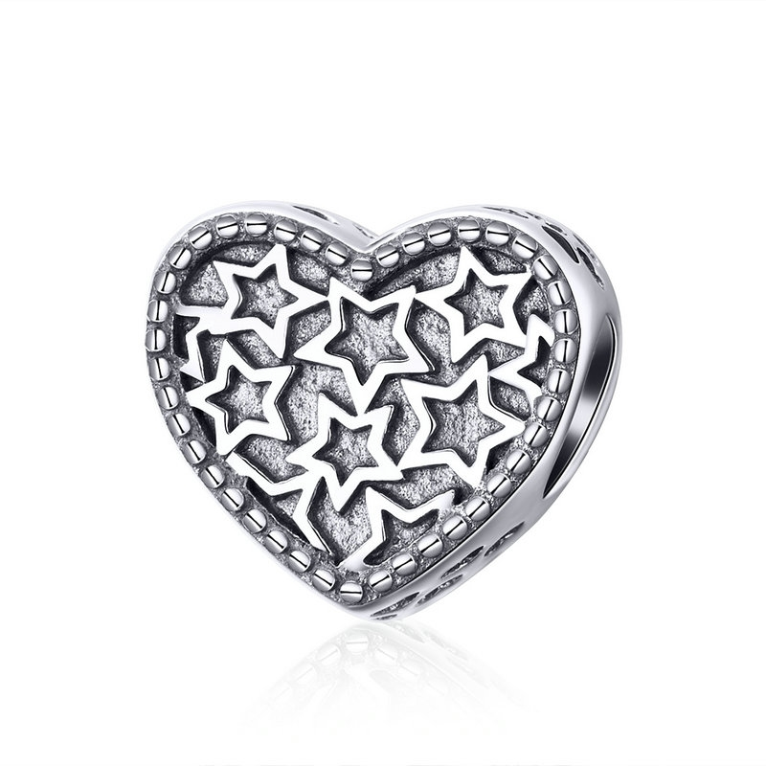 | SCC1051 | 猪猪-925银配件 | 小草+S925 | 925银+ 氧化+滴油 | 2 | 高宽0.9*1.2cm | 26 | SCC银配件
 | SCC1052 | 知心星星-925银配件 | 小草+S925 | 925银+ 氧化 | 2.1 | 高宽1.0*1.1cm | 25 | SCC银配件
 | SCC1053 | 神秘原石-925银配件 | 小草+S925 | 925银+氧化+锆石 | 3 | 高宽1.1*1.2cm | 34 | SCC银配件
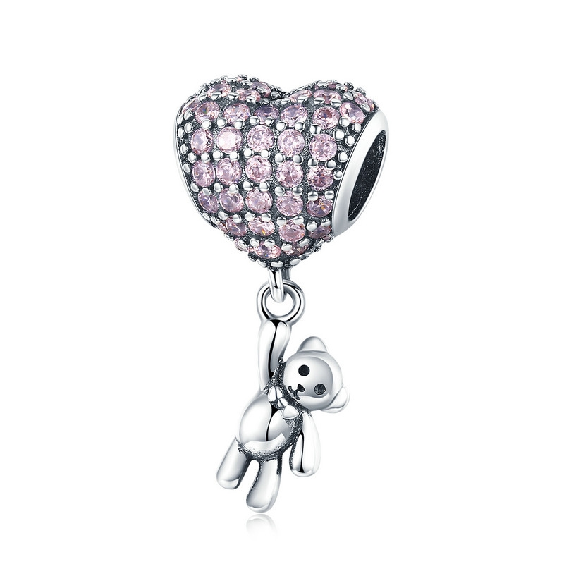 | SCC1054 | 小熊与气球-925银配件 | 小草+S925 | 925银+氧化+锆石 | 2.5 | 高宽2.2*1.1cm | 40 | SCC银配件
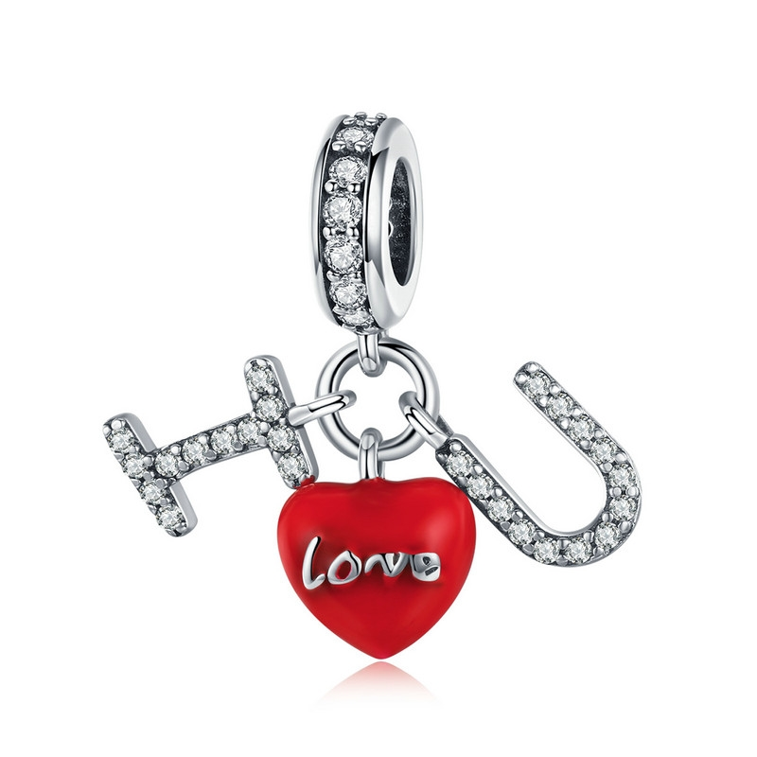 | SCC1055 | I LOVE YOU-925银配件 | 小草+S925 | 925银+氧化+锆石+滴油 | 2.6 | 高2.1cm | 39 | SCC银配件
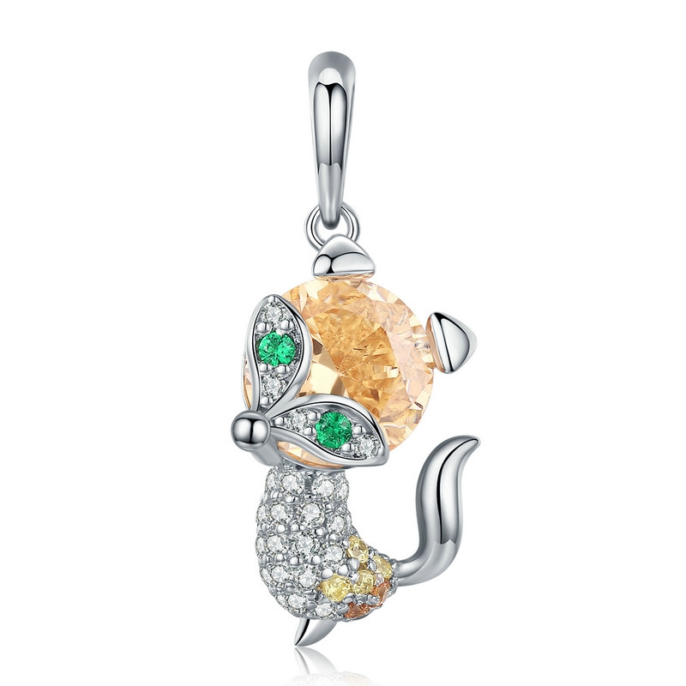 | SCC1057 | 小狐狸-925配件（项链两用款） | 小草+S925 | 925银+镀白金+锆石 | 3 | 高宽2.5*1.0cm | 35 | SCC银配件
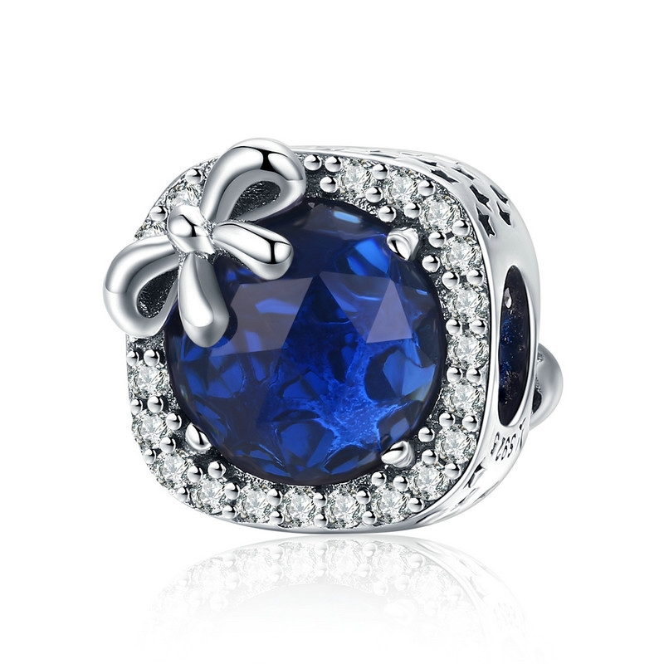 | SCC1058 | 蓝宝石-925银配件 | 小草+S925 | 925银+氧化+玻璃+锆石 | 2.7 | 高宽1.1*1.1cm | 33 | SCC银配件
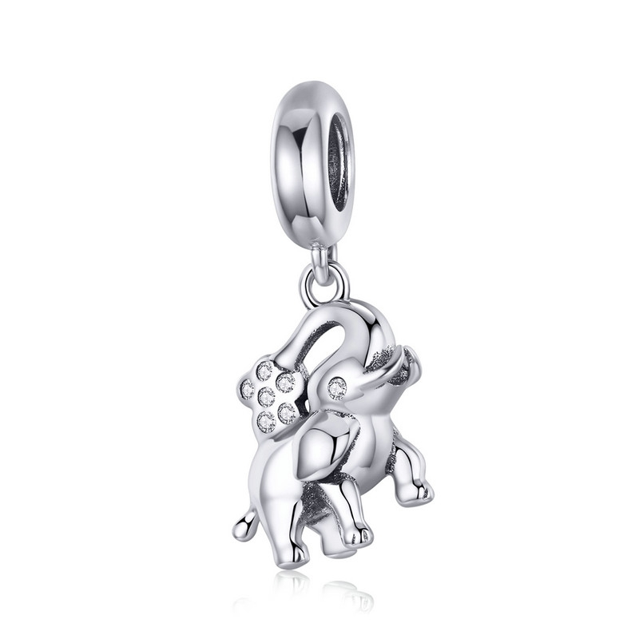 | SCC1059 | 快乐小象-925银配件 | 小草+S925 | 925银+ 氧化+锆石 | 2.7 | 高宽2.3*1.3cm | 30 | SCC银配件
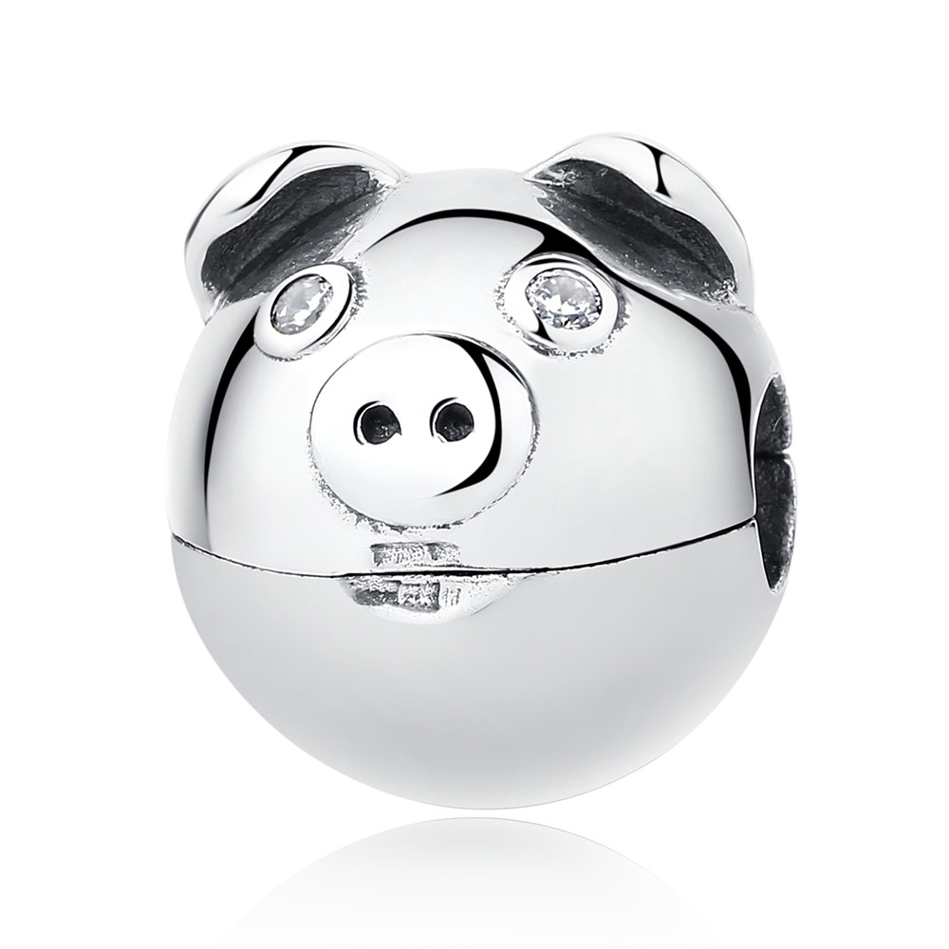 | SCC106 | 猪定位扣-925银配件 | 小草+S925 | 925银+锆石 | 2.4 | 10*11*11MM | 36 | SCC银配件
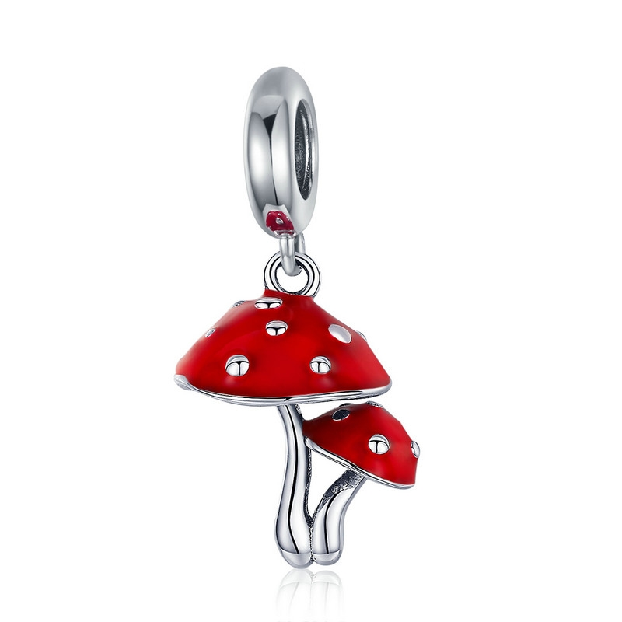 | SCC1060 | 蘑菇-925银配件 | 小草+S925 | 925银+氧化+滴油 | 2.2 | 高宽2.4*1.3cm | 31 | SCC银配件
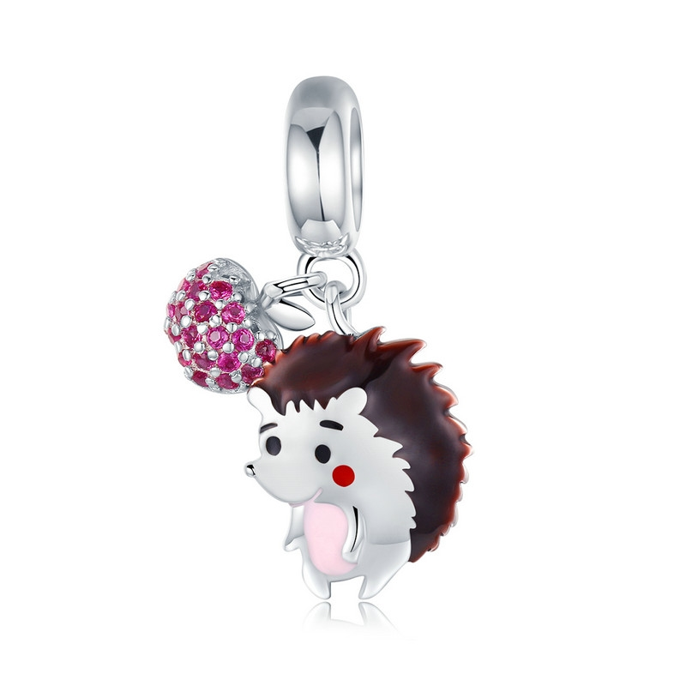 | SCC1061 | 刺猬的果实-925银配件 | 小草+S925 | 925银+镀白金+滴油+锆石 | 1.8 | 高宽2.2*1.0cm | 33 | SCC银配件
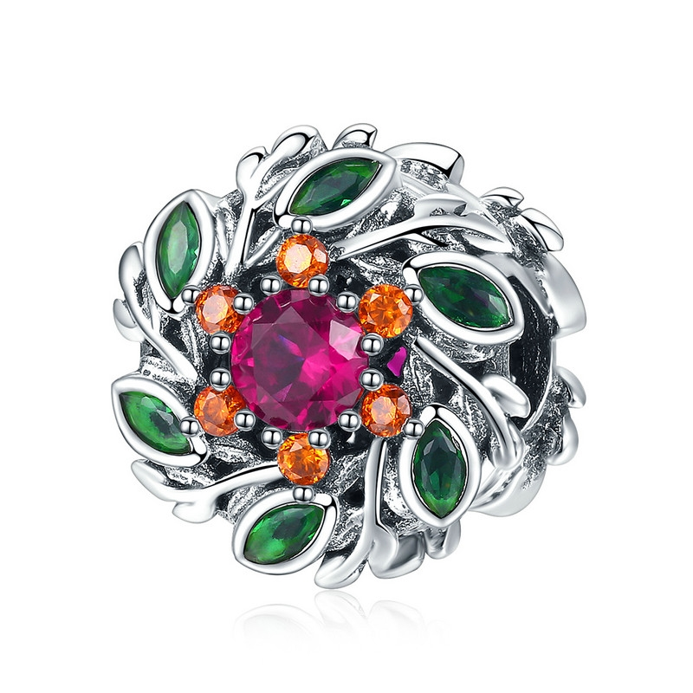 | SCC1062 | 希望花环-925银配件 | 小草+S925 | 925银+氧化+锆石 | 3.5 | 高宽1.2*1.2cm | 45 | SCC银配件
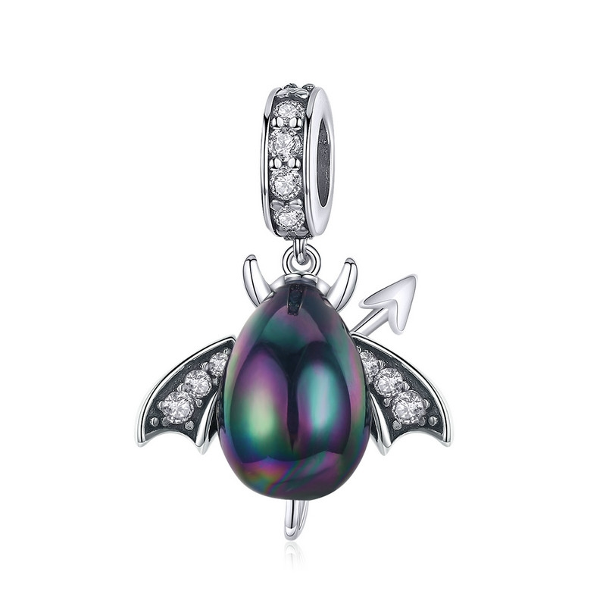 | SCC1063-K | 小小恶魔蛋-925银配件 | 小草+S925 | 925银+氧化+锆石+贝珠 | 2.7 | 高宽2.4*1.7cm | 33 | SCC银配件
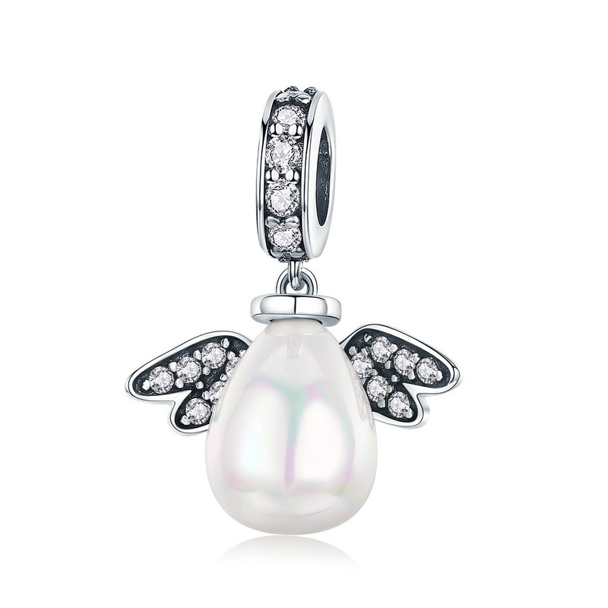 | SCC1063-L | 小小天使蛋-925银配件 | 小草+S925 | 925银+氧化+锆石+贝珠 | 2.3 | 高宽2.1*1.7cm | 31 | SCC银配件
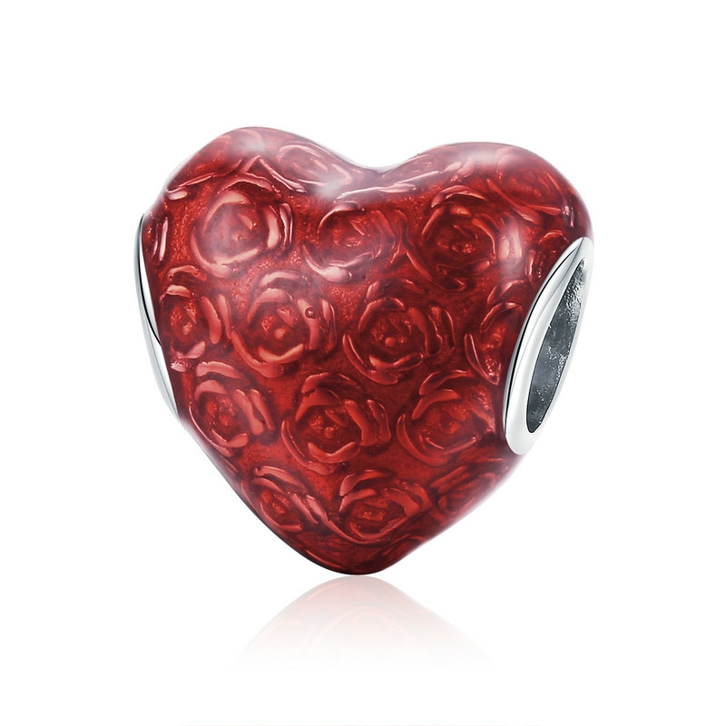 | SCC1064 | 玫瑰之心-925银配件 | 小草+S925 | 925银+滴油+电白金 | 2 | 高宽1.2*1.2cm | 27 | SCC银配件
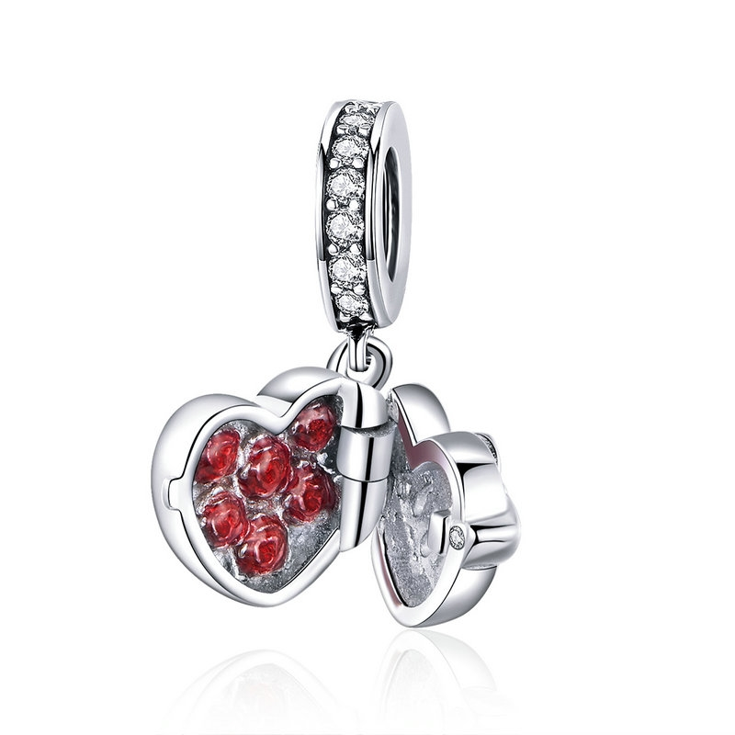 | SCC1069 | 爱的礼物-925银配件 | 小草+S925 | 925银+ 镀白金+锆石 | 2.8 | 高宽2.1*1.0cm | 38 | SCC银配件
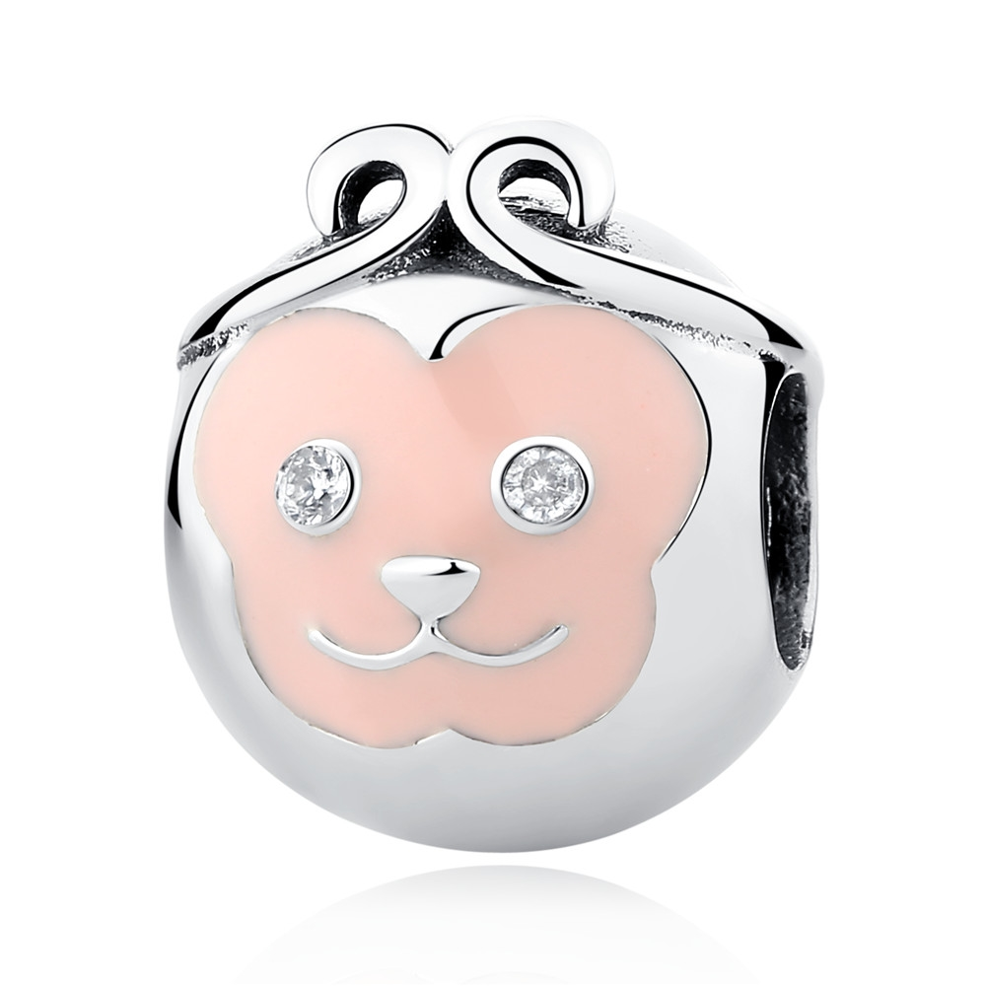 | SCC107 | 猴子-925银配件 | 小草+S925 | 925银+锆石+滴油 | 2.3 | 10*10*11MM | 32 | SCC银配件
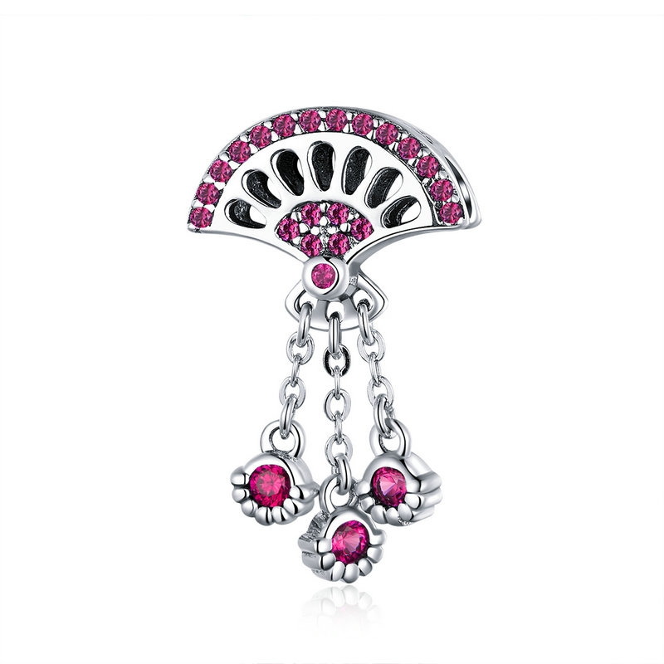 | SCC1070 | 古扇-925银配件 | 小草+S925 | 925银+氧化+锆石 | 2.7 | 高宽2.2*1.3cm | 38 | SCC银配件
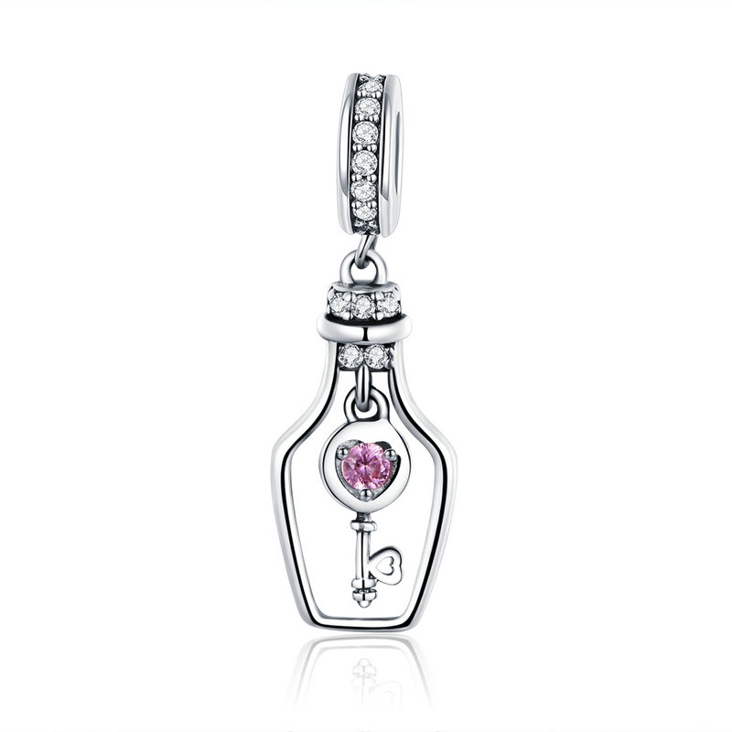 | SCC1071 | 钥匙漂流瓶-925银配件 | 小草+S925 | 925银+氧化+锆石 | 1.5 | 高宽2.5*0.8cm | 22 | SCC银配件
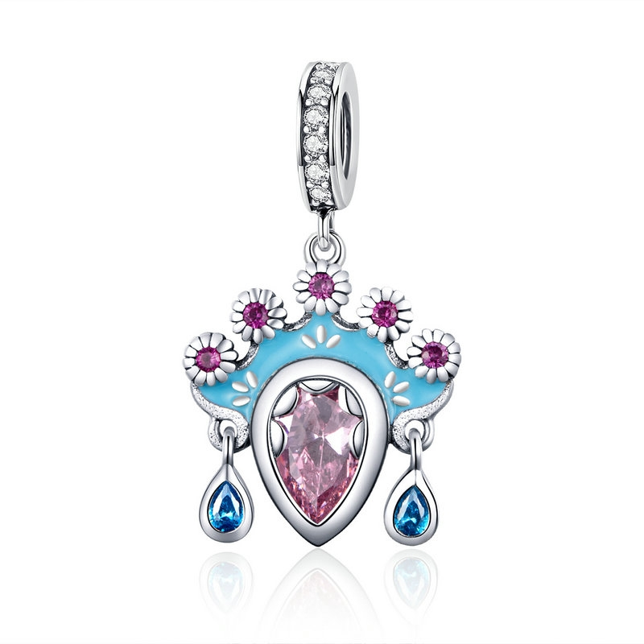 | SCC1072 | 花旦-925银配件 | 小草+S925 | 925银+ 氧化+锆石+滴油 | 3.2 | 高宽2.7*1.5cm | 51 | SCC银配件
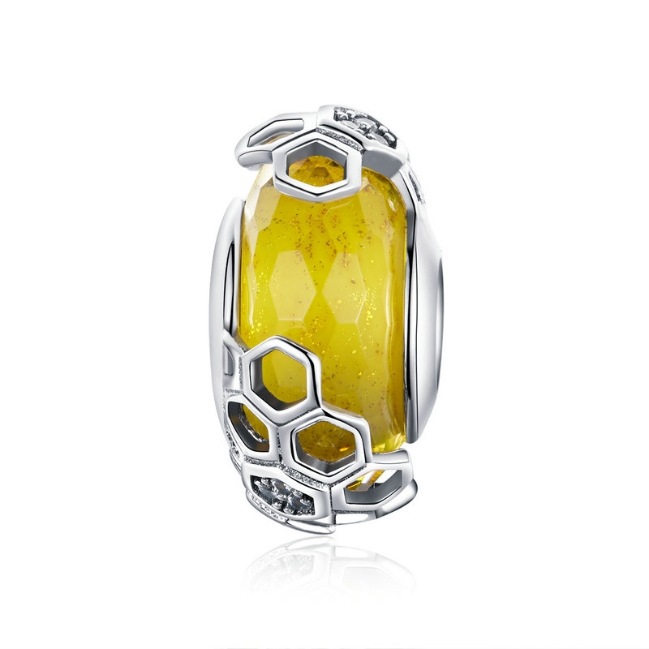 | SCC1073 | 蜂巢-925银配件 | 小草+S925 | 925银+氧化+锆石+琉璃珠 | 4.7 | 高宽1.8*0.9cm | 36 | SCC银配件
 | SCC1074 | 粉红蝴蝶结-925银配件 | 小草+S925 | 925银+ 镀白金+锆石 | 3.1 | 高宽3.0*1.4cm | 35 | SCC银配件
 | SCC1075 | 缠绵花-925银配件 | 小草+S925 | 925银+氧化+锆石+玻璃 | 3.6 | 高宽2.1*1.2cm | 54 | SCC银配件
 | SCC1077 | 雪花-925银配件 | S925 | 925银+ 镀白金+锆石 | 3.1 | 高宽1.1*1.2cm | 34 | SCC银配件
 | SCC1078 | 小提琴-925银配件 | 小草+S925 | 925银+氧化+锆石 | 1.8 | 高宽1.2*1.9cm | 27 | SCC银配件
 | SCC109 | 浓情满心-心形可转动-925银配件 | 小草+S925 | 925银+锆石 | 0.1 | 11*10*10MM | 24 | SCC银配件
 | SCC1090 | 财神爷-925银配件 |  |  | 0 |  | 34 | SCC银配件
 | SCC110 | 音乐系列-乐谱符号-925银配件 | 小草+S925 | 925银+锆石 | 1.3 | 26*8MM | 24 | SCC银配件
 | SCC111 | 音乐系列-钢琴-925银配件 | 小草+S925 | 925银+锆石 | 1.9 | 22*12MM | 24 | SCC银配件
 | SCC112 | 音乐系列-中国琵琶-925银配件 | 无字印 | 925银+锆石 | 1.6 | 23*12MM | 33 | SCC银配件
 | SCC113 | 音乐系列-吉他-925银配件 | 小草+S925 | 925银+锆石 | 1.7 | 2.3*0.8CM | 29 | SCC银配件
 | SCC114 | 花仙子-925银配件 | 小草+S925 | 925银+锆石 | 3 | 32*14MM | 35 | SCC银配件
 | SCC115 | 生命树-925银配件吊饰 | 小草+S925 | 925银+锆石 | 0.1 | 10*10*8MM | 22 | SCC银配件
 | SCC116 | 生命树-925银配件吊饰 | 小草+S925 | 925银+锆石 | 1.3 | 22*12MM | 27 | SCC银配件
 | SCC117 | 生命树-925银配件吊饰 | 小草+S925 | 925银+锆石 | 3 | 23*12MM | 24 | SCC银配件
 | SCC118 | 可爱口红-银配件 | 无字印 | 925银+氧化效果+锆石+滴油 | 2.8 | 22*5MM | 35 | SCC银配件
 | SCC120 | 爱音乐-925银配件 | 小草+S925 | 925银+氧化效果+滴油 | 2 | 11*11*7MM | 25 | SCC银配件
 | SCC123 | 可爱的心-925银配件 | 小草+S925 | 925银+氧化银工艺+锆石 | 2.6 | 20*10MM | 43 | SCC银配件
 | SCC125 | 双手爱心相印-925银配件 | 小草+S925 | 925银+氧化 | 2.8 | 17*10MM | 29 | SCC银配件
 | SCC127 | 神秘之花-925银配件 | 小草+S925 | 925银+氧化+锆石 | 3 | 1.1*1.1*1.1CM | 28 | SCC银配件
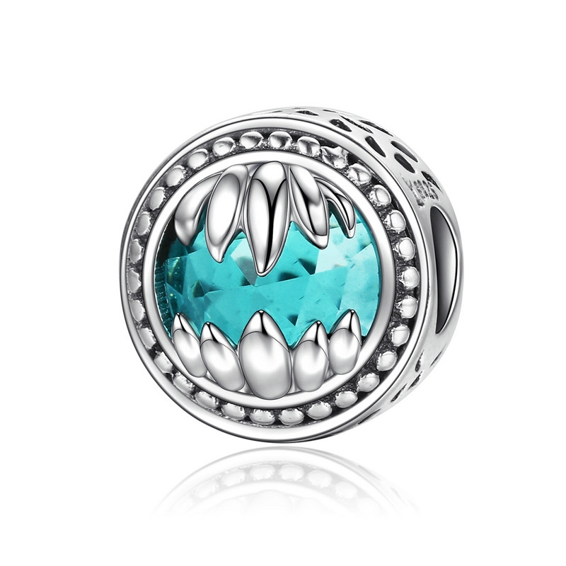 | SCC128 | 兽之守护-925银配件 | 小草+S925 | 925银+氧化+玻璃 | 2.4 | 1.1*1.1*1.1CM | 40 | SCC银配件
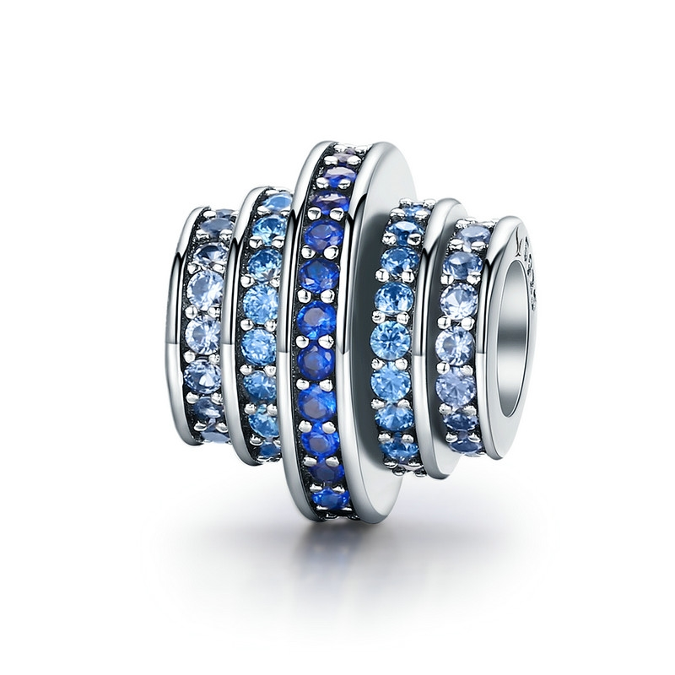 | SCC129 | 蓝色韵律-925银配件 | S925 | 925银+氧化+锆石 | 0.1 | 1.1*1.1*1CM | 49 | SCC银配件
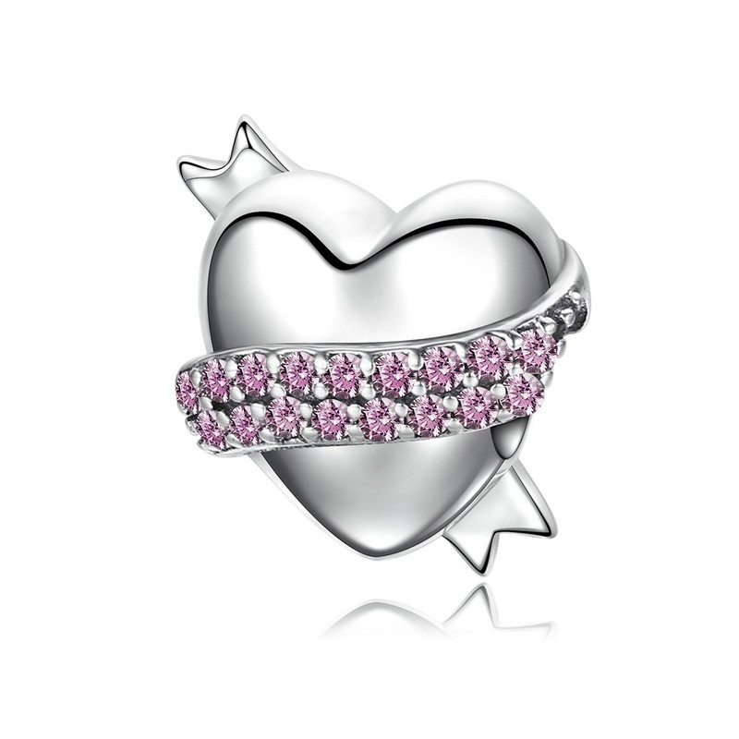 | SCC130 | 温柔的心-925银配件 | 小草+S925 | 925银+氧化+锆石 | 2.8 | 1.2*1.2CM | 30 | SCC银配件
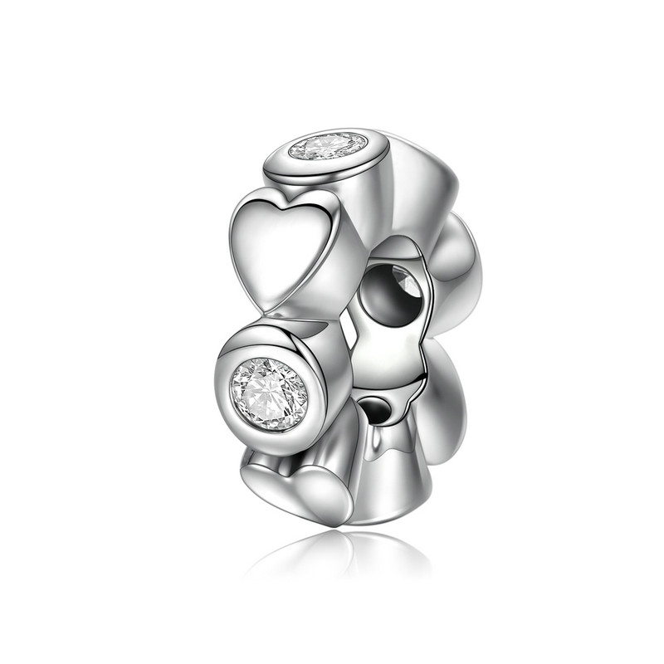 | SCC131 | 心之爱-925银配件 | 小草+S925 | 925银+氧化+锆石 | 1.1 | 1*1*0.3CM | 20 | SCC银配件
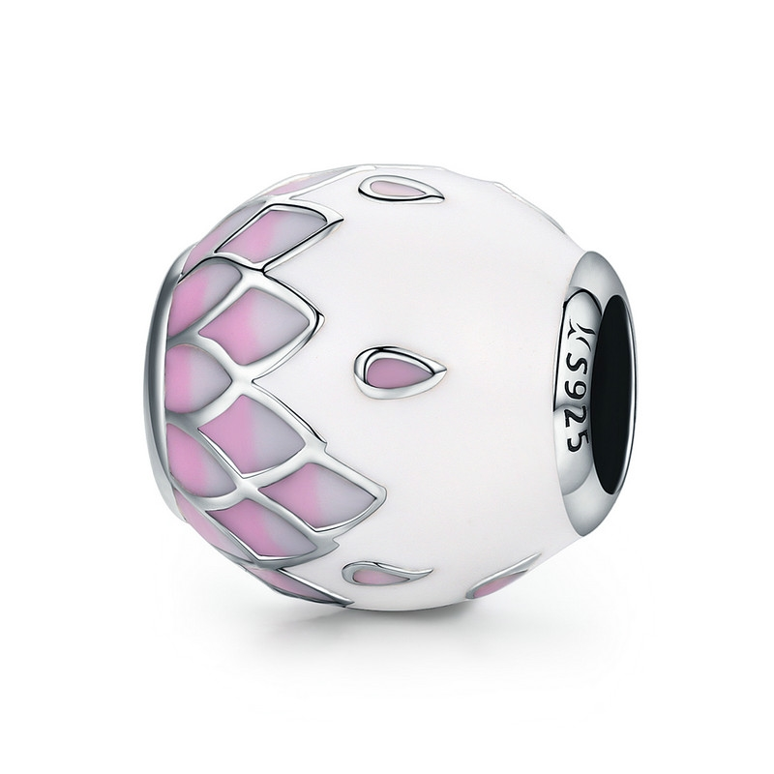 | SCC132 | 飘落的花瓣-925银配件 | 小草+S925 | 925银+氧化+滴油 | 2 | 1.1*1.1*1.1CM | 35 | SCC银配件
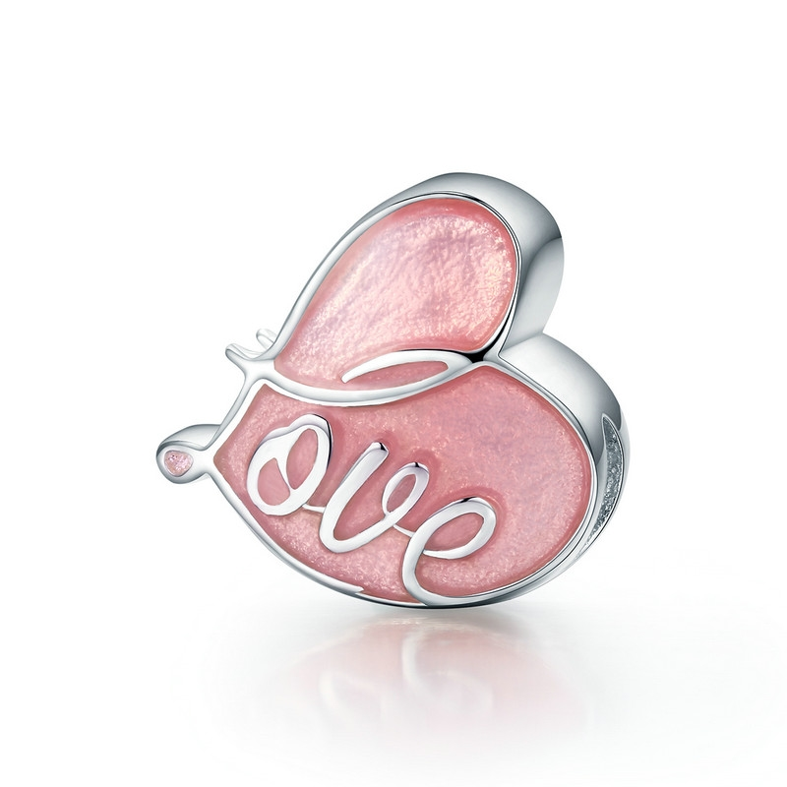 | SCC133 | 怦然心动-925银配件 | 小草+S925 | 925银+氧化+滴油 | 2.5 | 1*1.2CM | 35 | SCC银配件
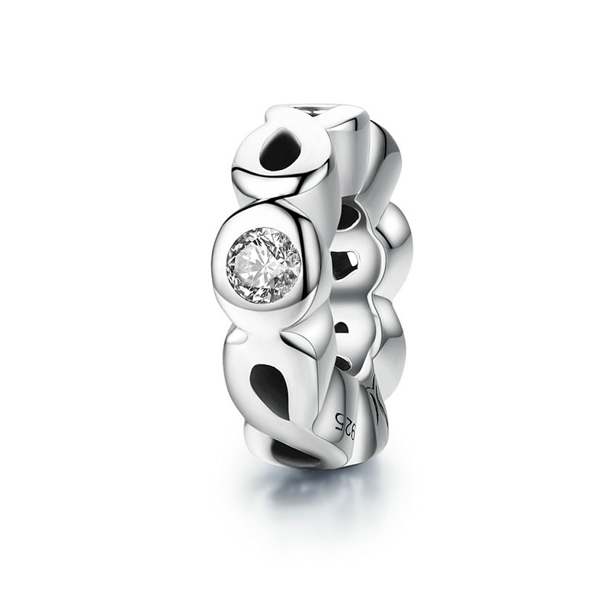 | SCC134 | 爱无限-925银配件 | 小草+S925 | 925银+氧化+锆石 | 1.8 | 1*1*0.3CM | 19 | SCC银配件
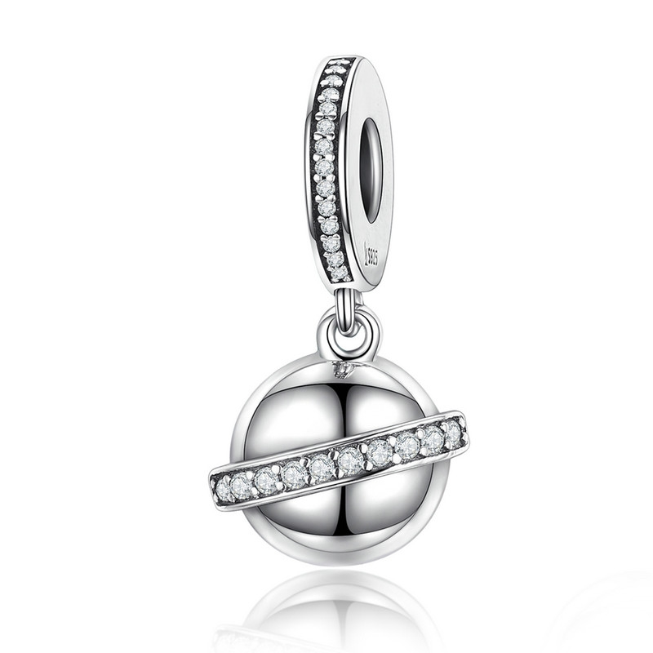 | SCC135 | 星球吊坠-925银配件 | 小草+S925 | 925银+氧化+锆石 | 3.1 | 2.4*1.2CM | 32 | SCC银配件
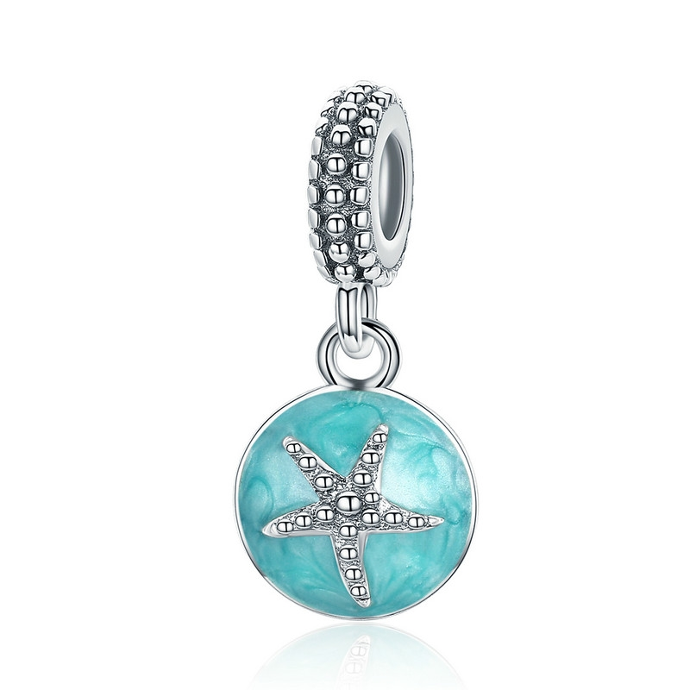 | SCC136 | 夏日风情-925银配件 | 小草+S925 | 925银+氧化+滴油 | 2.5 | 2.5*1.1CM | 31 | SCC银配件
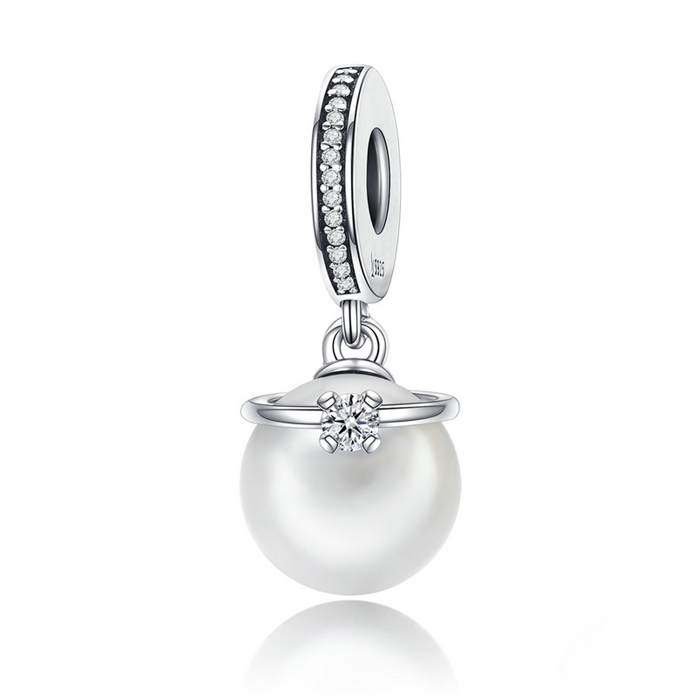 | SCC137 | 典雅-925银配件 | 小草+S925 | 925银+氧化+锆石+贝珠 | 3 | 2.5*1CM 珠子：1CM | 32 | SCC银配件
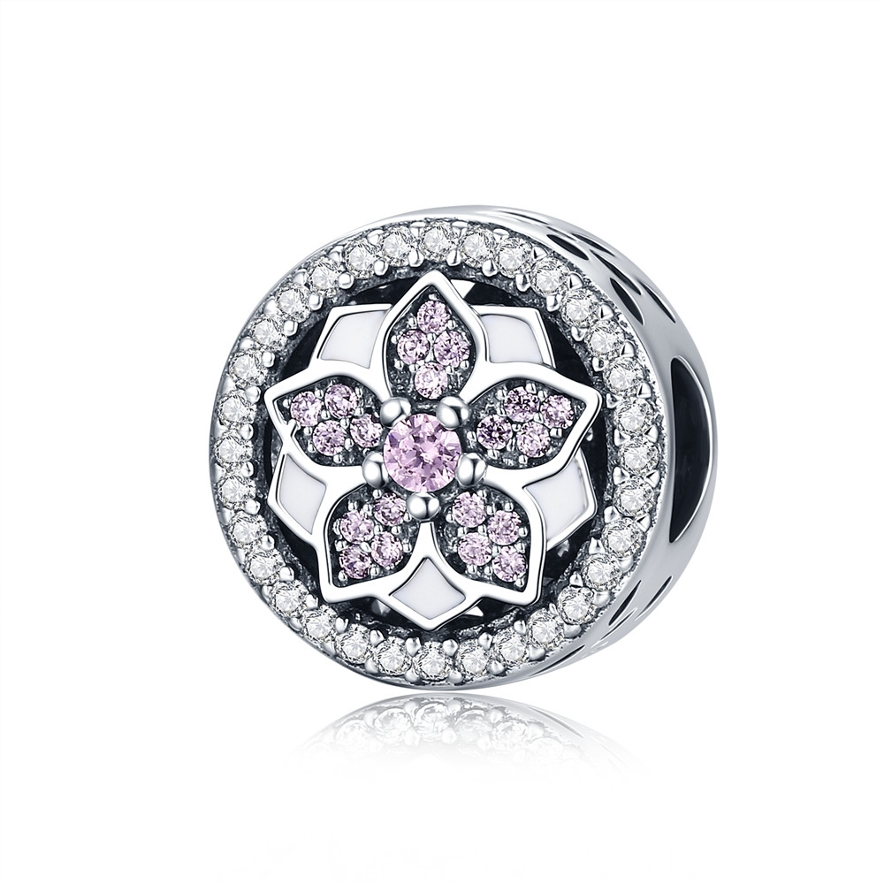 | SCC138 | 摩登花瓣-925银配件 | 小草+S925 | 925银+氧化+滴油+锆石 | 0.1 | 1.2*1.2*1.1CM | 48 | SCC银配件
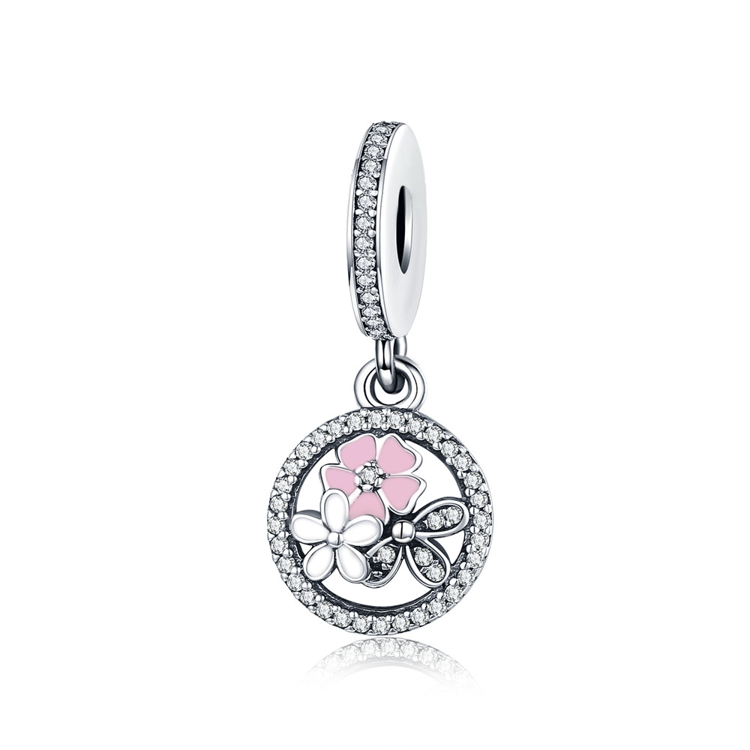 | SCC139 | 清新小花-925银配件 | 小草+S925 | 925银+氧化+锆石+滴油 | 0.1 | 2.5*1.2CM | 40 | SCC银配件
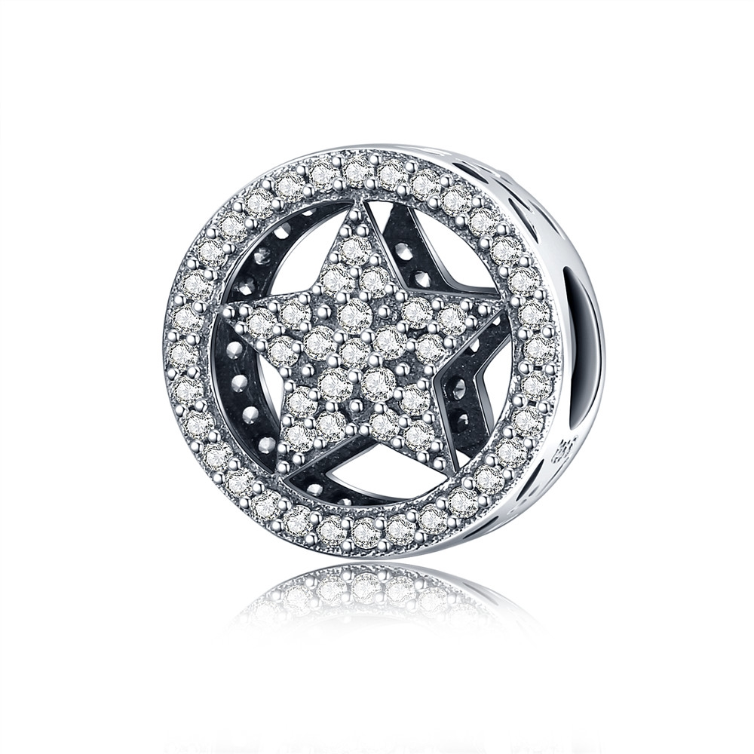 | SCC140 | 最闪亮的星-925银配件 | 小草+S925 | 925银+氧化+锆石 | 2.3 | 1.2*1.2*1CM | 31 | SCC银配件
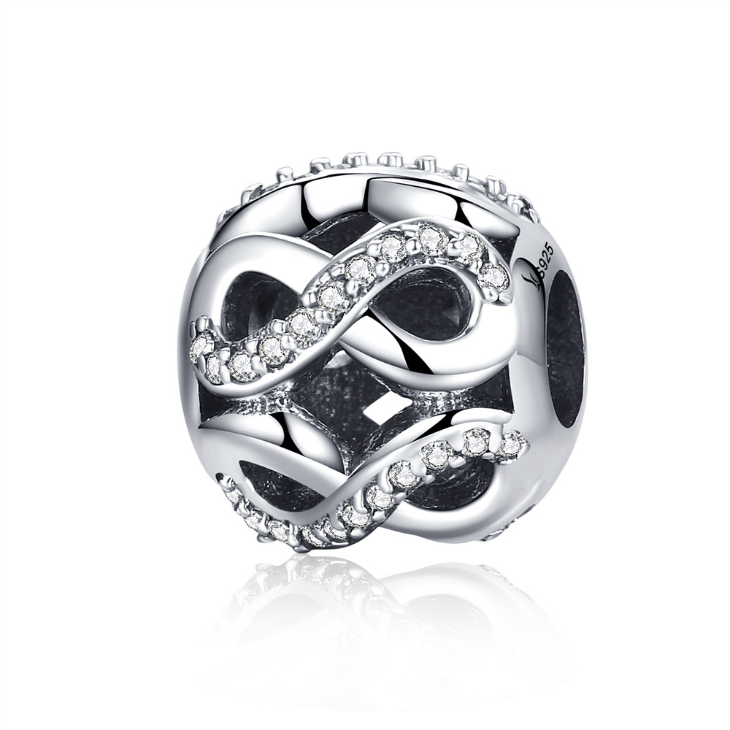 | SCC141 | 爱无止尽-925银配件 | 小草+S925 | 925银+氧化+锆石 | 2.4 | 1.1*1.1*1.1CM | 32 | SCC银配件
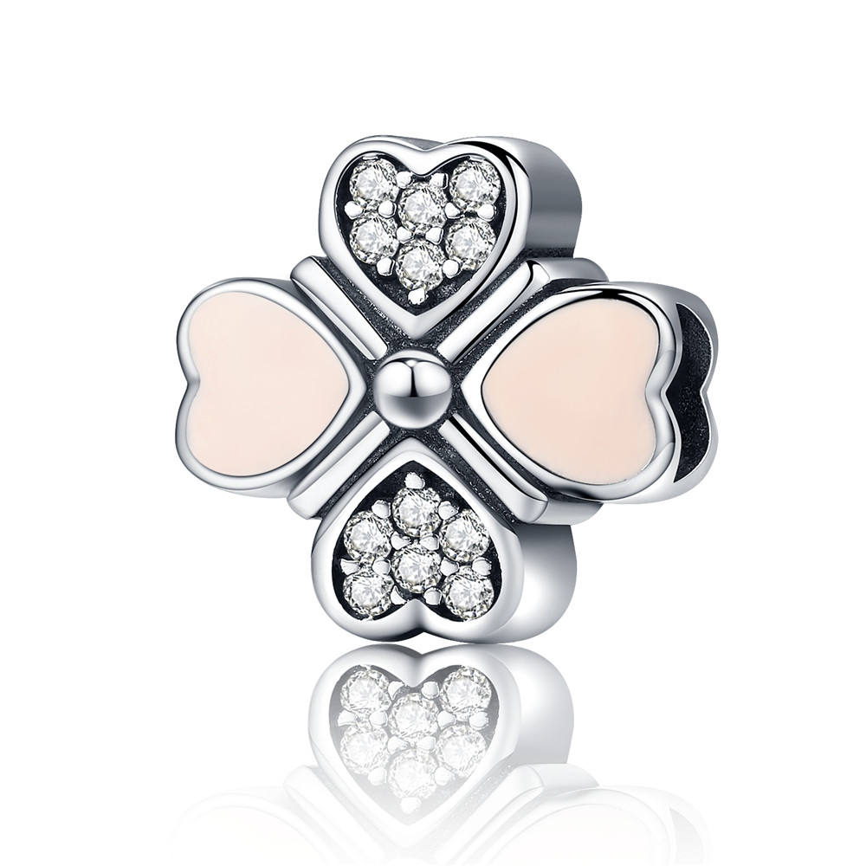 | SCC142 | 爱的小幸运-925银配件 | 小草+S925 | 925银+氧化+滴油+锆石 | 2.5 | 1.3*1.3*1CM | 41 | SCC银配件
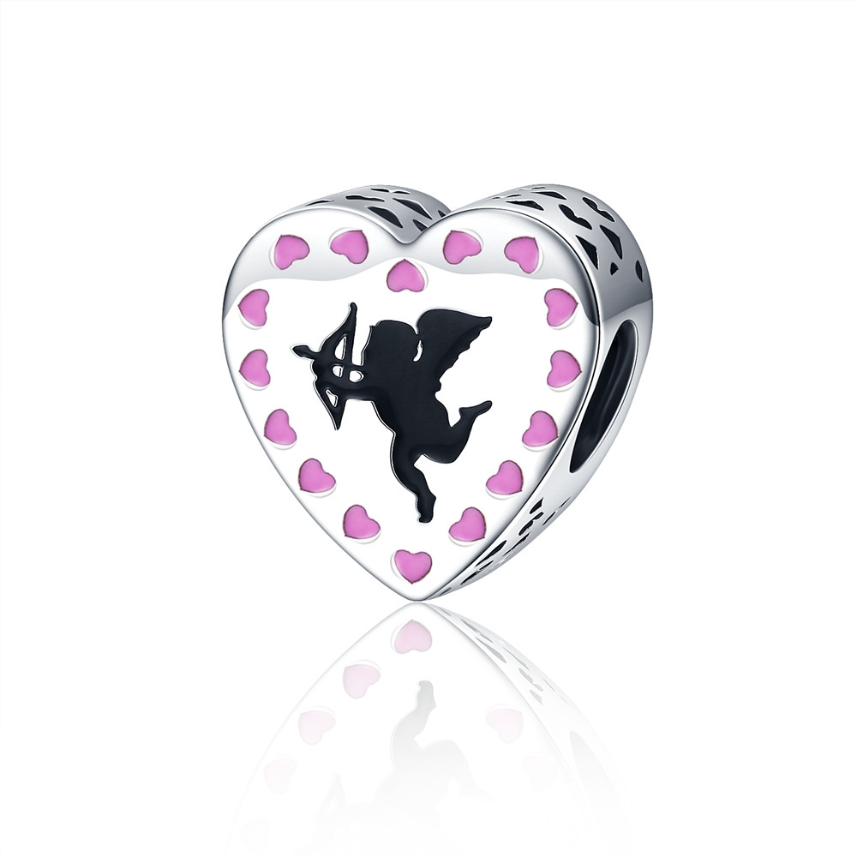 | SCC143 | 丘比特之恋-925银配件 | 小草+S925 | 925银+氧化+滴油 | 1.2 | 1.2*1.2*0.7CM | 31 | SCC银配件
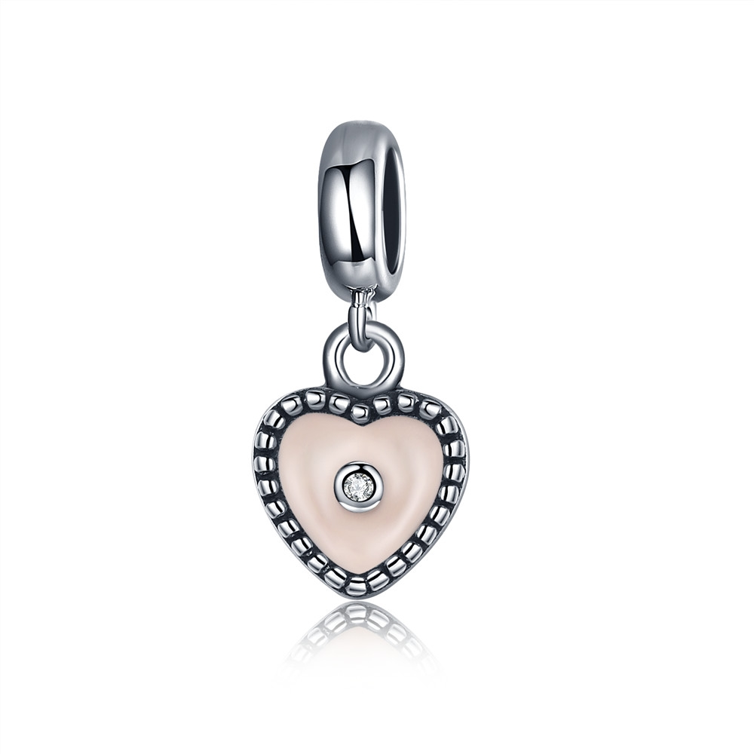 | SCC144 | 爱的秘密-925银配件 | 小草+S925 | 925银+氧化+滴油+锆石 | 1.3 | 1.8*0.8CM | 20 | SCC银配件
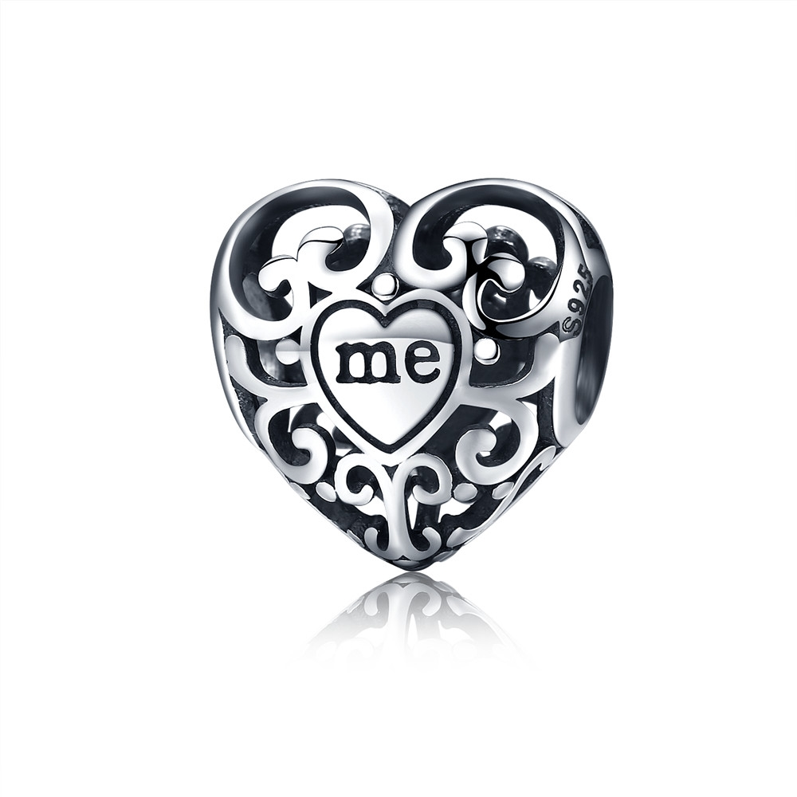 | SCC145 | 真我-925银配件 | S925 | 925银+氧化 | 2.2 | 1.2*1.2*0.8CM | 17 | SCC银配件
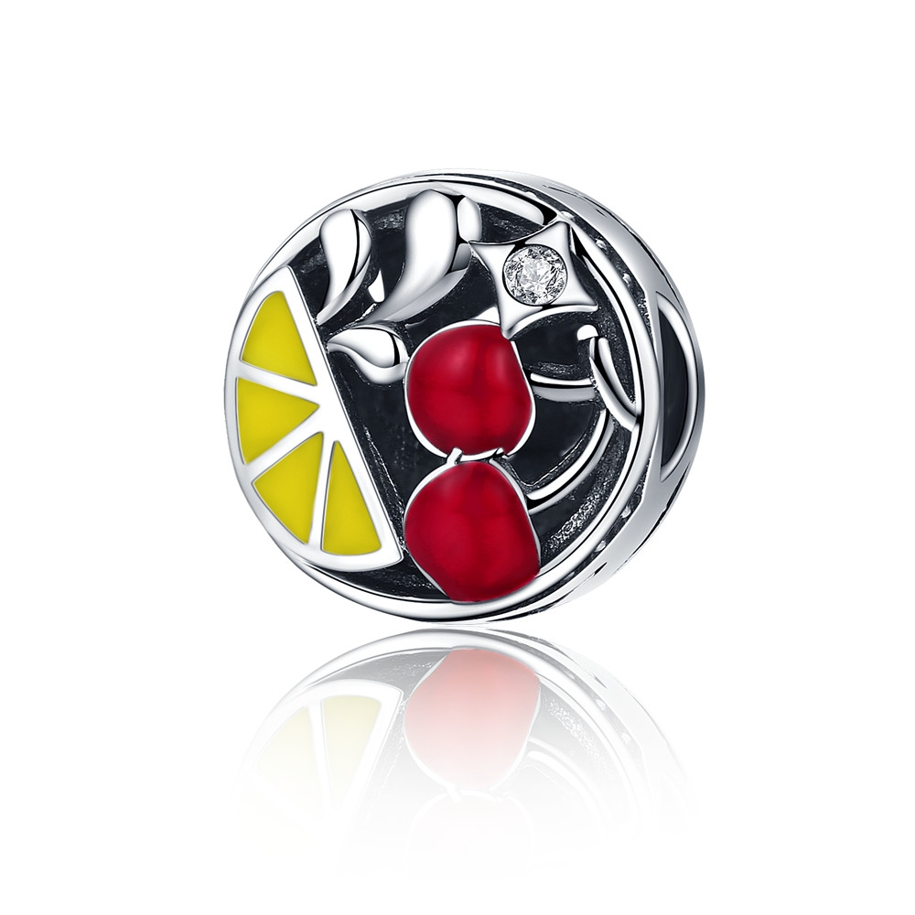 | SCC146 | 夏日风情-925银配件 | 小草+S925 | 925银+氧化+滴油+锆石 | 3 | 1.2*1.2*1CM | 32 | SCC银配件
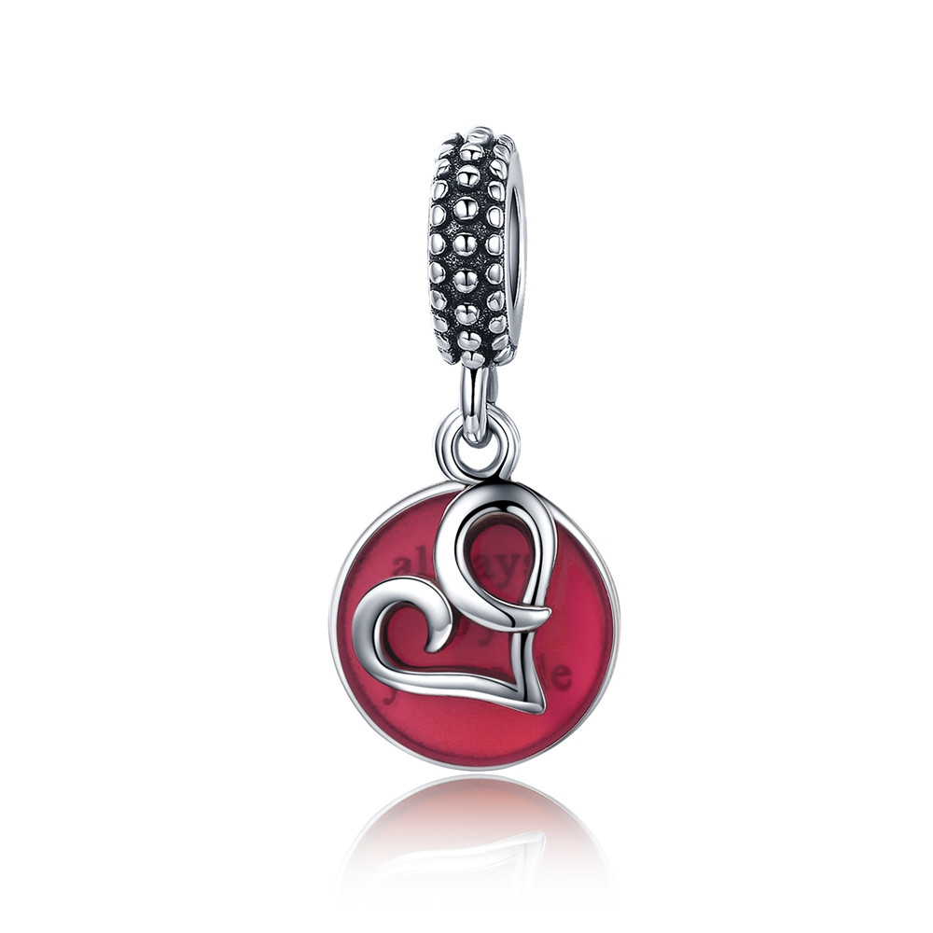 | SCC147 | 炽热的心-925银配件 | 小草+S925 | 925银+氧化+滴油 | 2.1 | 2.5*1.2CM | 34 | SCC银配件
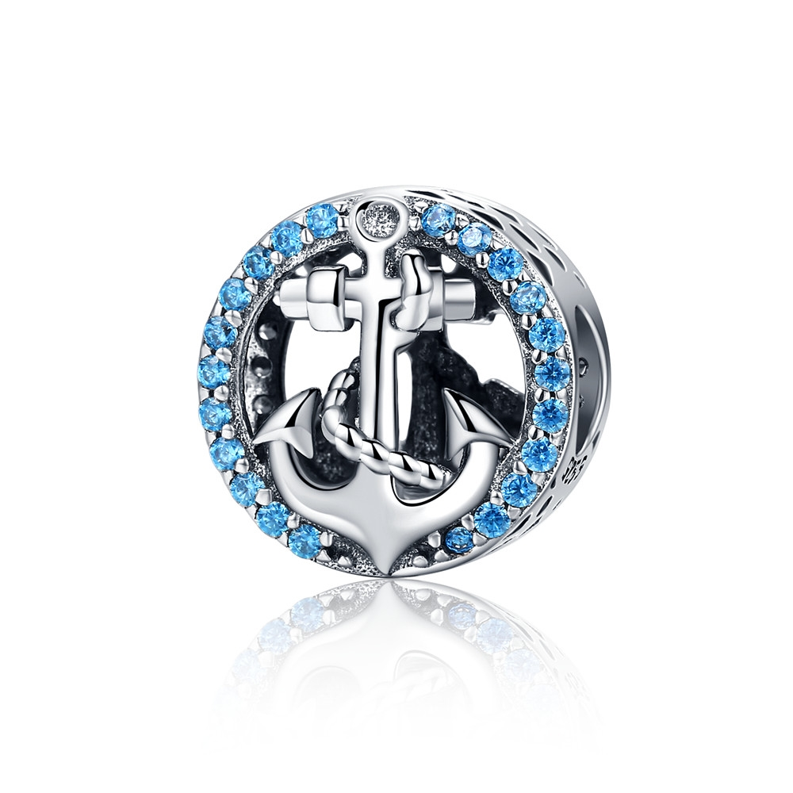 | SCC148 | 海洋征程-925银配件 | 小草+S925 | 925银+氧化+锆石 | 2.2 | 1.2*1.2*1CM | 33 | SCC银配件
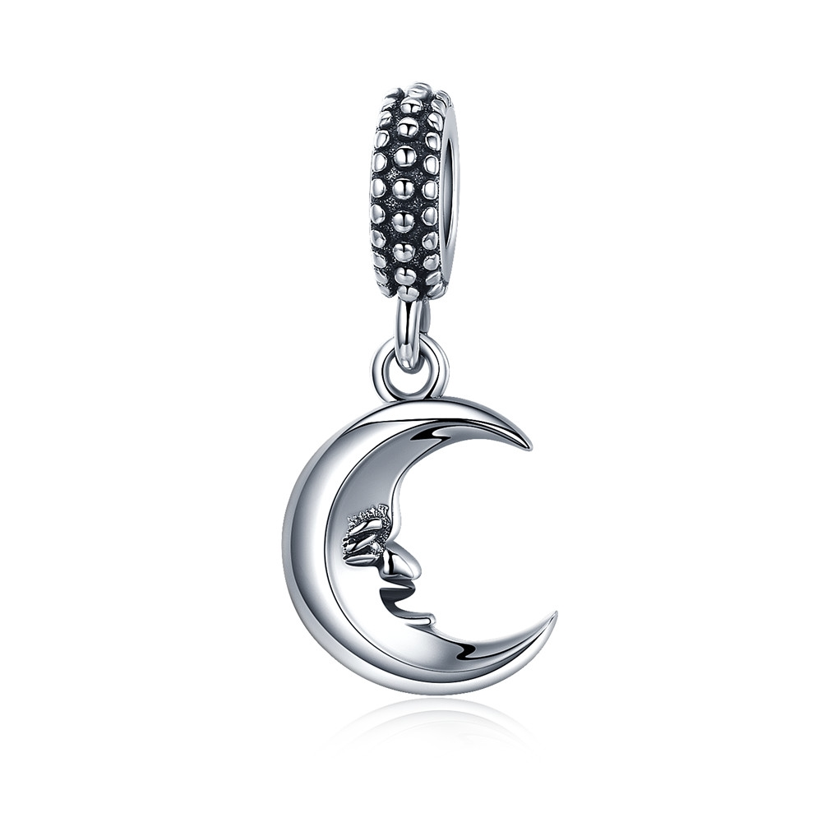 | SCC149 | 月亮先生-925银配件 | 小草+S925 | 925银+氧化 | 4.2 | 2.5*1.1CM | 26 | SCC银配件
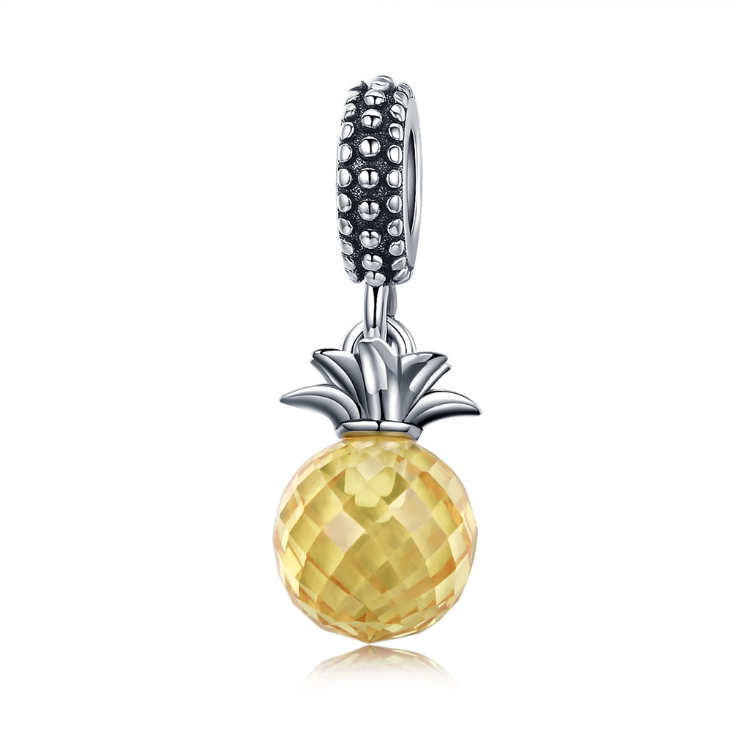 | SCC150 | 菠萝之恋-925银配件 | 小草+S925 | 925银+氧化+锆石 | 0.1 | 2.5*0.9CM | 35 | SCC银配件
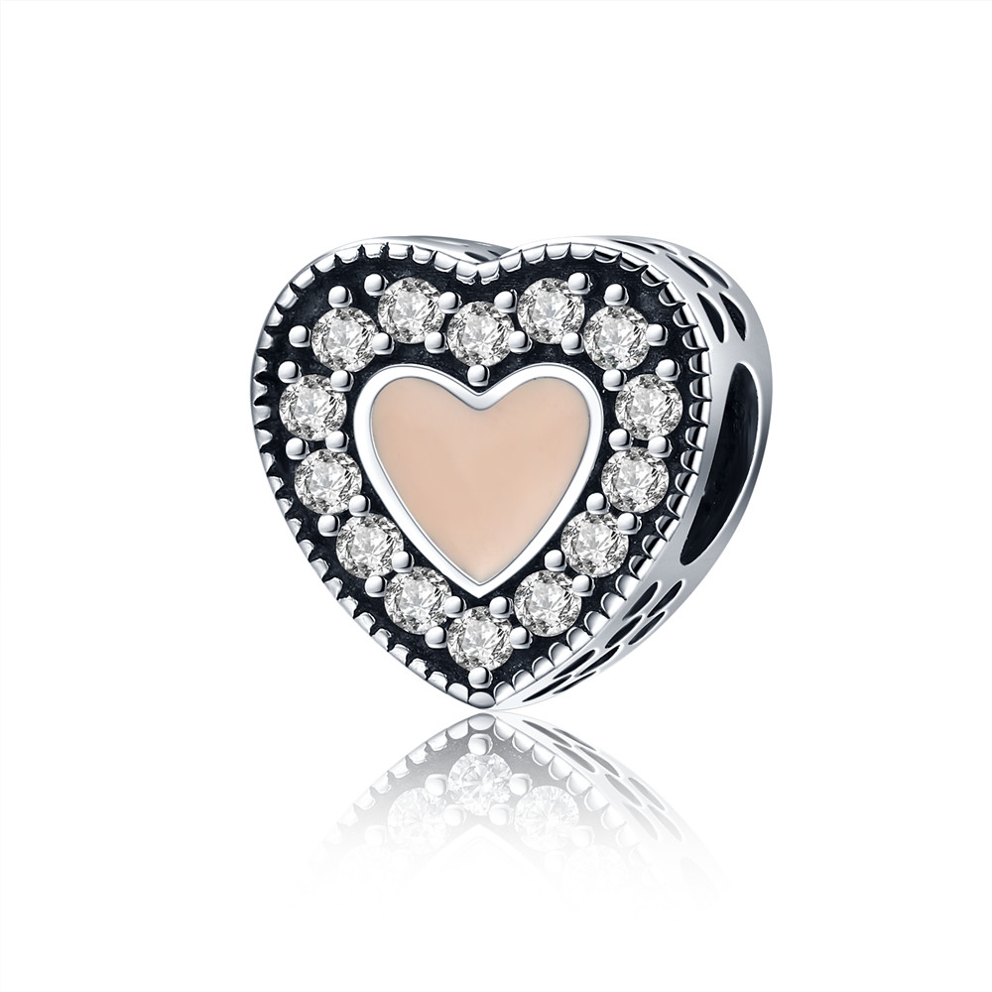 | SCC151 | 初恋-925银配件 | 小草+S925 | 925银+氧化+滴油+锆石 | 2.5 | 1.1*1.1*0.8CM | 27 | SCC银配件
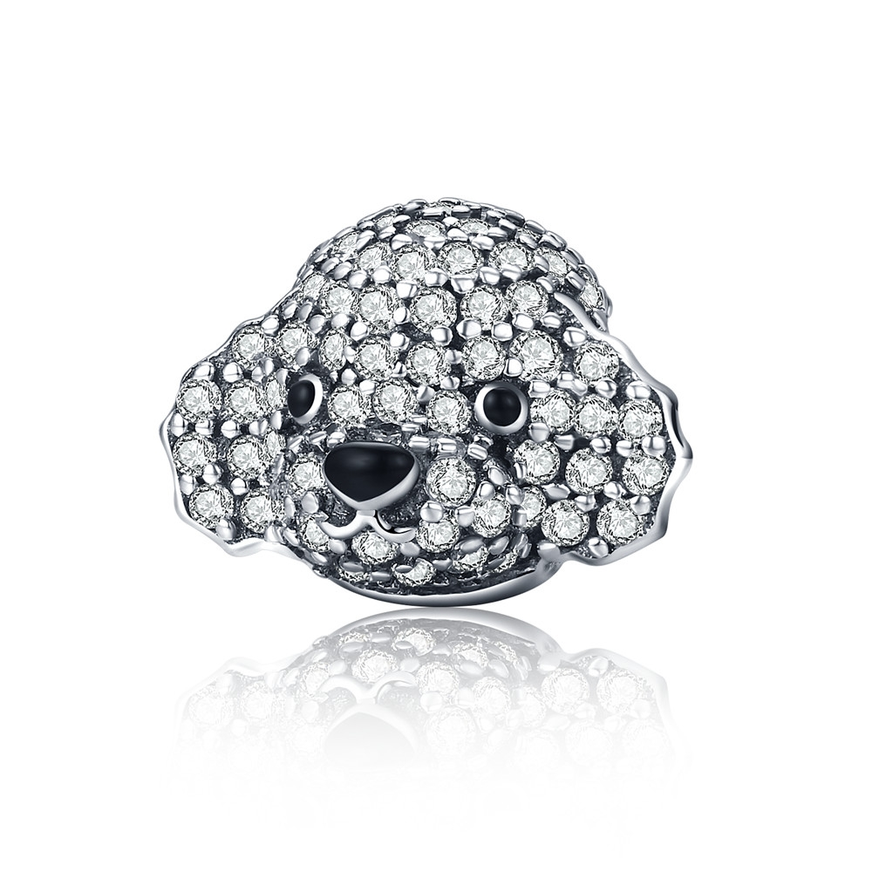 | SCC152 | 可爱贵宾-925银配件 | 小草+S925 | 925银+氧化+滴油+锆石 | 2.3 | 1.2*0.9*1.2CM | 39 | SCC银配件
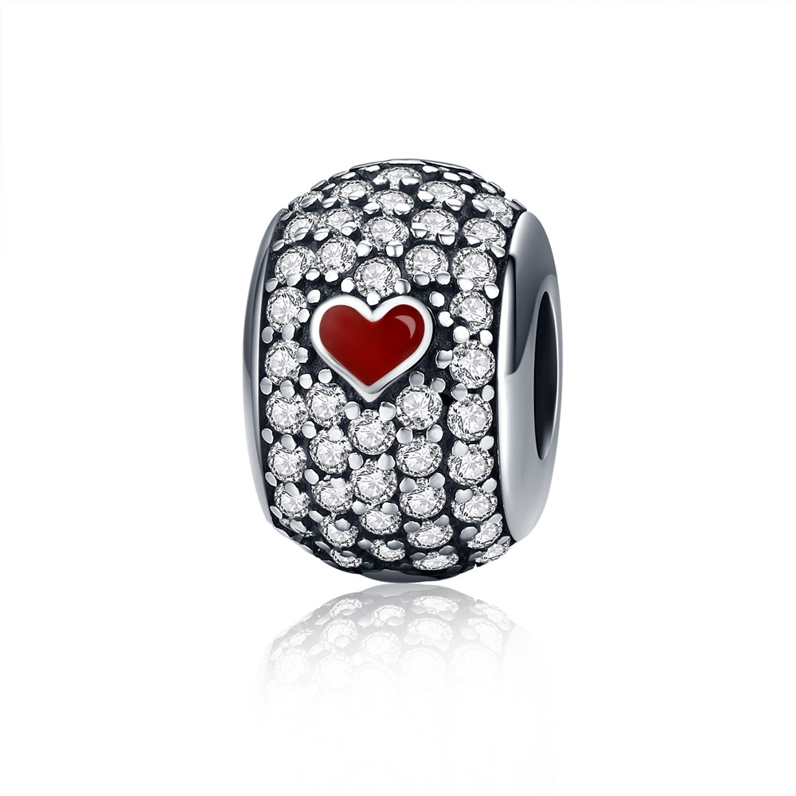 | SCC153 | 爱的唯一-925银配件 | 小草+S925 | 925银+氧化+滴油+锆石 | 2.9 | 1.2*1.2*0.8CM | 40 | SCC银配件
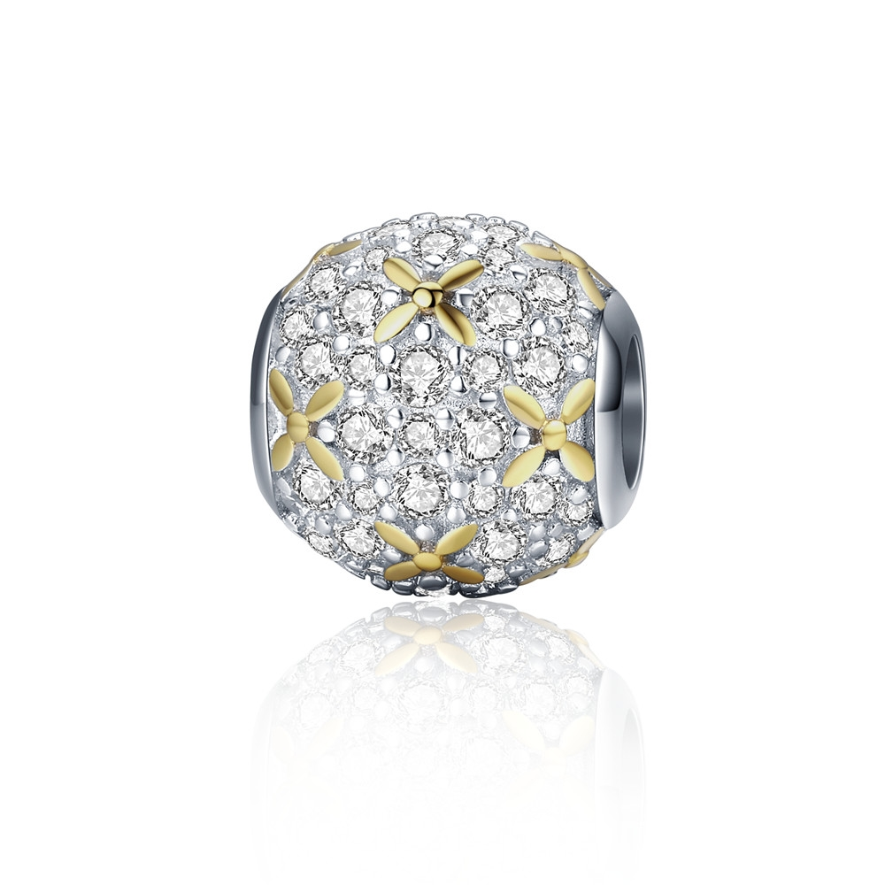 | SCC154 | 光之韵-925银配件 | 小草+S925 | 925银+镀白金+镀K金+锆石 | 1.6 | 1.1*1.1*1.1CM | 41 | SCC银配件
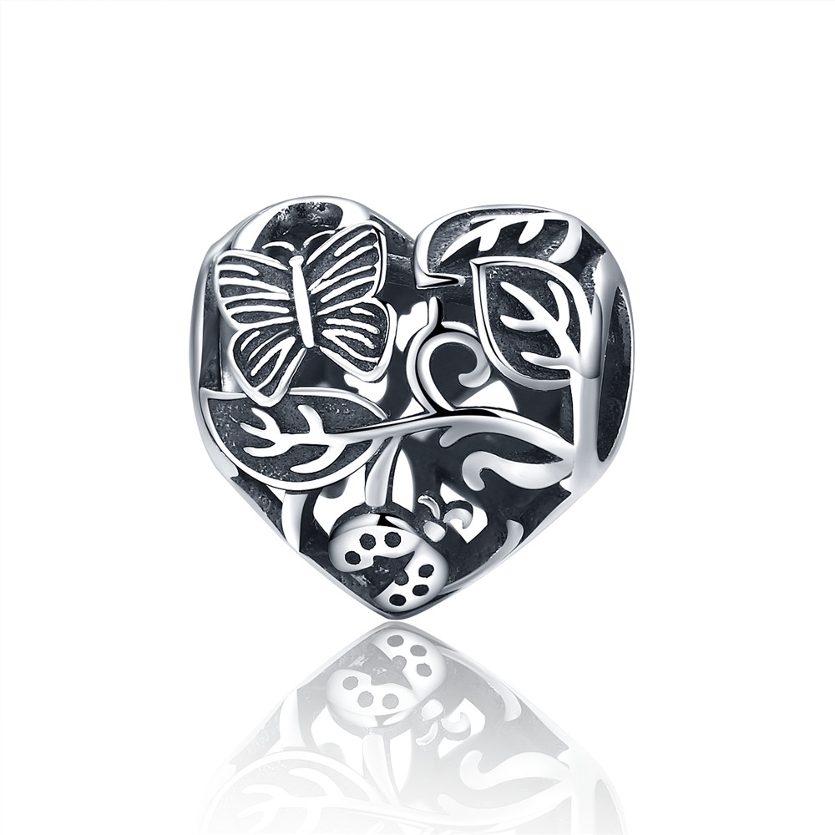 | SCC155 | 雨后花园-925银配件 | S925 | 925银+氧化 | 2.4 | 1.1*1.1*0.9CM | 19 | SCC银配件
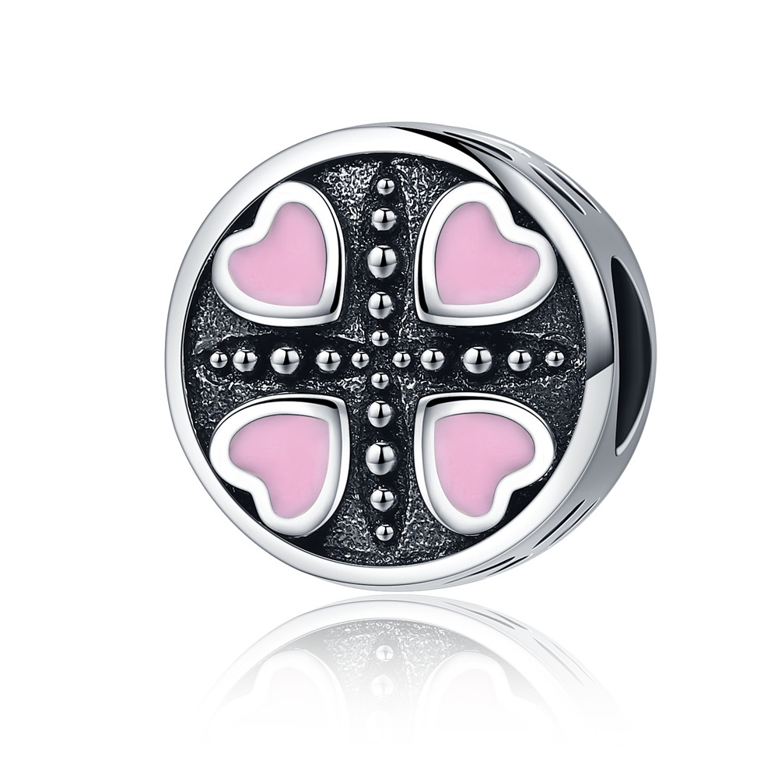 | SCC157 | 粉色爱恋-925银配件 | 小草+S925 | 925银+氧化+滴油 | 1.5 | 1.1*1.1*0.9CM | 39 | SCC银配件
 | SCC161 | 顽皮小猫-925银配件 | 小草+S925 | 925银+氧化+滴油 | 2.3 | 1*1*1.5CM | 39 | SCC银配件
 | SCC162 | 兽之守护-925银配件 | 小草+S925 | 925银+氧化+锆石 | 3.1 | 1.2*1.2*1.2CM | 38 | SCC银配件
 | SCC163 | 兽之守护-925银配件 | 小草+S925 | 925银+氧化+锆石 | 3 | 1.2*1.2*1.2CM | 38 | SCC银配件
 | SCC164 | 万圣节记忆-925银配件 | 小草+S925 | 925银+氧化+滴油 | 1.6 | 1.1*1.1*1.4CM | 33 | SCC银配件
 | SCC165 | 缠绕的心-925银配件 | S925 | 925银+氧化+锆石 | 2.9 | 1.1*1.1*0.8CM | 19 | SCC银配件
 | SCC166 | 永恒的爱-925银配件 | 小草+S925 | 925银+氧化+锆石+滴油 | 2.9 | 1.3*1.3*1CM | 35 | SCC银配件
 | SCC167 | 约定-925银配件 | 小草+S925 | 925银+氧化+锆石+滴油 | 0.7 | 1.3*1.3*1CM | 36 | SCC银配件
 | SCC169 | 海的女儿-925银配件 | S925 | 925银+氧化+锆石 | 2.1 | 1.1*1.1*1.1CM | 39 | SCC银配件
 | SCC170 | 生生不息-925银配件 | 小草+S925 | 925银+氧化+滴油 | 2.2 | 1.1*1.1*0.8CM | 27 | SCC银配件
 | SCC172 | 纳扎尔之眼-925银配件 | 小草+S925 | 925银+氧化+锆石 | 1.6 | 1.1*1.1*1CM | 47 | SCC银配件
 | SCC173 | 森林卫士-925银配件 | 小草+S925 | 925银+氧化 | 3.1 | 1.5*1.1CM | 19 | SCC银配件
 | SCC174 | 友谊勋章-925银配件 | 小草+S925 | 925银+氧化+滴油 | 2.2 | 1.1*1.5CM | 34 | SCC银配件
 | SCC175 | 爱无止境-925银配件 | 小草+S925 | 925银+氧化 | 2 | 1.1*1.1*1.1CM | 25 | SCC银配件
 | SCC176 | 海洋征程-925银配件 | 小草+S925 | 925银+氧化+滴油 | 1.4 | 1*2CM | 29 | SCC银配件
 | SCC177 | 兔女郎-925银配件 | 小草+S925 | 925银+氧化+滴油 | 2.6 | 2.3*1.1CM | 23 | SCC银配件
 | SCC179 | 生命树-925银配件 | S925 | 925银+氧化+锆石 | 1.5 | 1.1*1.1*1CM | 26 | SCC银配件
 | SCC180 | 雪绒花-925银配件 | 小草+S925 | 925银+镀白金+镀真金+锆石 | 2.2 | 1.1*1.1*1CM | 32 | SCC银配件
 | SCC181 | 鬼脸-925银配件 | 小草+S925 | 925银+氧化 | 1.6 | 1.1*1.1*1CM | 23 | SCC银配件
 | SCC182 | 夏日风情-925银配件 | 小草+S925 | 925银+镀白金+滴油 | 2.3 | 1.1*1.1*1CM | 30 | SCC银配件
 | SCC183 | 环游世界-925银配件 | 小草+S925 | 925银+镀白金+锆石+滴油 | 0.7 | 1.1*1.1*1CM | 34 | SCC银配件
 | SCC184 | 星月神话-925银配件 | 小草+S925 | 925银+锆石+氧化 | 2.25 | 1.1*1.1*1CM | 28 | SCC银配件
 | SCC185 | 信仰的力量-925银配件 | 小草+S925 | 925银+氧化 | 1.4 | 2.7*1.2CM | 26 | SCC银配件
 | SCC186 | 闪亮的心-925银配件 | 小草+S925 | 925银+氧化+镀白金+锆石 | 1.8 | 2.2*1CM | 30 | SCC银配件
 | SCC187 | 憨厚斗牛犬-925银配件 | S925 | 925银+氧化+锆石 | 3.3 | 高：2CM 宽：1.1CM | 47 | SCC银配件
 | SCC190 | 925银配件 | S925 | 925银+氧化 | 3.7 | 高：2.4CM 宽：2CM | 47 | SCC银配件
 | SCC192 | 925银配件 | S925 | 925银+氧化+锆石 | 2.7 | 0.8*0.8*0.8CM | 36 | SCC银配件
 | SCC194 | 925银配件 | S925 | 925银+氧化+锆石 | 3.9 | 宽：1.1CM 高：1.2CM | 50 | SCC银配件
 | SCC195 | 微笑的小狗-925银配件 | S925 | 925银+氧化 | 3 | 1.2*1.2*0.9CM | 38 | SCC银配件
 | SCC196 | 925银配件 | S925 | 925银+氧化 | 2.2 | 1.1*1.1CM | 32 | SCC银配件
 | SCC197 | 调皮的松鼠-925银配件 | S925 | 925银+氧化+滴油 | 3 | 1.1*1.3CM | 44 | SCC银配件
 | SCC198 | 925银配件 | S925 | 925银+氧化+锆石 | 3.1 | 1*1*1.3CM | 44 | SCC银配件
 | SCC199 | 炫彩猫头鹰-925银配件 | S925 | 925银+氧化+锆石+滴油 | 2.6 | 1*1*1CM | 44 | SCC银配件
 | SCC200 | 925银配件 | S925 | 925银+氧化+锆石+滴油 | 3.3 | 1.1*1.1*1.3CM | 54 | SCC银配件
 | SCC201 | 925银配件 | S925 | 925银+氧化+锆石 | 3.7 | 1*1*1CM | 55 | SCC银配件
 | SCC202 | 可爱小象有螺纹-925银配件 | S925 | 925银+氧化+锆石 | 2.3 | 1*1*1CM | 41 | SCC银配件
 | SCC203 | 呆萌的鱼-925银配件 | S925 | 925银+氧化+锆石 | 3 | 1*1*1CM | 43 | SCC银配件
 | SCC205 | 迷人星辉-925银配件 | 小草+S925 | 925银+氧化+滴油 | 3.1 | 1.2*1.2*1.1CM | 36 | SCC银配件
 | SCC207 | 优雅之花-925银配件 | 小草+S925 | 925银+氧化+滴油 | 2.4 | 1.1*1.1*1CM | 34 | SCC银配件
 | SCC209 | 爱的拼图-925银配件 | 小草+S925 | 925银+氧化+滴油 | 2.5 | 1.1*1.1*0.7CM | 28 | SCC银配件
 | SCC211 | 亲亲抱抱-925银配件 | 小草+S925 | 925银+氧化+锆石 | 1.9 | 1*1*0.4CM | 22 | SCC银配件
 | SCC212 | 太阳的光辉-925银配件 | 小草+S925 | 925银+氧化+锆石 | 2.8 | 1.1*1.1*1CM | 37 | SCC银配件
 | SCC213 | 炫彩生命树-925银配件 | 小草+S925 | 925银+氧化+锆石 | 2.6 | 1.2*1.2*1CM | 32 | SCC银配件
 | SCC214 | 晶莹的心-925银配件 | 小草+S925 | 925银+氧化+锆石 | 2.5 | 1.2*1.2*1CM | 40 | SCC银配件
 | SCC215 | 溺爱-925银配件 | 小草+S925 | 925银+氧化+锆石 | 0.1 | 1.1*1.1*0.9CM | 25 | SCC银配件
 | SCC217 | 足球情迷-925银配件 | 小草+S925 | 925银+氧化+锆石 | 2.5 | 1.1*1.1*1CM | 40 | SCC银配件
 | SCC218 | 呆萌 鹦鹉-925银配件 | 小草+S925 | 925银+氧化+滴油+锆石 | 2.8 | 3.5*0.9CM | 39 | SCC银配件
 | SCC219 | 秋之丰盈-925银配件 | 小草+S925 | 925银+氧化+锆石 | 2.4 | 长宽：1.1*1.1CM | 32 | SCC银配件
 | SCC220 | 春之树海-925银配件 | 小草+S925 | 925银+氧化+滴油+锆石 | 1.9 | 长宽：1.1*1.1CM | 32 | SCC银配件
 | SCC221 | 盛夏之花-925银配件 | 小草+S925 | 925银+氧化+锆石 | 0.1 | 长宽：1.1*1.1CM | 26 | SCC银配件
 | SCC222 | 冬之静谧-925银配件 | 小草+S925 | 925银+氧化+锆石 | 4.7 | 长宽：1.1*1.1CM | 32 | SCC银配件
 | SCC224 | 秋之生命树-925银配件 | 小草+S925 | 925银+氧化+锆石 | 1.6 | 长宽：1.2*2.2CM | 24 | SCC银配件
 | SCC225 | 法蒂玛之手-925银配件 | 小草+S925 | 925银+氧化+锆石 | 1.7 | 长宽0.9*1.3cm | 28 | SCC银配件
 | SCC226 | 美好的祝福-925银配件 | 小草+S925 | 925银+氧化 | 1.5 | 长宽：0.9*1CM | 21 | SCC银配件
 | SCC227 | 感恩有你-925银配件 | S925 | 925银+氧化+锆石 | 2.5 | 单个圈长宽：1*1CM 单个圈厚度：0.2CM | 19 | SCC银配件
 | SCC232 | 美丽的世界-925银配件 | 小草+S925 | 925银+氧化+滴油 | 2.7 | 长宽0.9*1cm | 30 | SCC银配件
 | SCC233 | 可爱铃铛-925银配件 | 小草+S925 | 925银+氧化+滴油+锆石 | 2.67 | 高：2.2CM | 38 | SCC银配件
 | SCC234 | 迷人蝴蝶结-925银配件 | 小草+S925 | 925银+氧化+滴油+贝珠 | 2.7 | 长宽：0.9*2.9CM 贝珠：0.9*0.9CM | 31 | SCC银配件
  | SCC235 | 海底世界-925银配件 | 小草+S925 | 925银+镀白金+滴油 | 2.7 | 长宽1.1*1.1cm | 34 | SCC银配件
 | SCC238 | 爱的迸发-925银配件 | 小草+S925 | 925银+氧化+滴油+锆石 | 2.1 | 长宽1.1*1.1cm | 29 | SCC银配件
 | SCC240 | 爱意绵绵-925银配件 | S925 | 925银+氧化+锆石 | 0.1 | 1.1*1.1*0.9CM | 24 | SCC银配件
 | SCC242 | 环游之梦-925银配件 | 小草+S925 | 925银+氧化 | 0.1 | 高：2.1CM | 23 | SCC银配件
  | SCC244 | 浪漫星辉 -925银配件 | 小草+S925 | 925银+氧化+锆石 | 0.7 | 长宽：1.1*0.4CM | 20 | SCC银配件
 | SCC245 | 生命之树-925银配件 | 小草+S925 | 925银+氧化+锆石 | 2.6 | 长宽：1.2*1.2CM | 36 | SCC银配件
 | SCC246 | 璀璨星空-925银配件 | 小草+S925 | 925银+氧化+锆石+滴油 | 2.7 | 长宽：1.2*1.1CM | 37 | SCC银配件
 | SCC247 | 浪漫雪花-925银配件 | 小草+S925 | 925银+氧化+锆石 | 2.7 | 长宽：1.1*1.1CM | 33 | SCC银配件
 | SCC248 | 晶莹冰晶-925银配件 | 小草+S925 | 925银+氧化+锆石 | 2.4 | 长宽：1.2*1.1CM | 35 | SCC银配件
 | SCC249 | 爱的心电图-925银配件 | 小草+S925 | 925银+氧化+滴油 | 0.1 | 1.2*1CM | 28 | SCC银配件
 | SCC250 | 幸福花瓣-925银配件 | 小草+S925 | 925银+氧化+锆石+滴油 | 0.7 | 1.2*1.2CM | 30 | SCC银配件
 | SCC251 | 我爱我家-925银配件 | 小草+S925 | 925银+氧化+锆石 | 2.5 | 高：2.5CM 宽：1.3CM | 26 | SCC银配件
 | SCC252 | 爱的花朵-925银配件 | 小草+S925 | 925银+氧化+锆石 | 2.7 | 1.2*1.2CM | 32 | SCC银配件
 | SCC253 | 甜心之恋-925银配件 | 小草+S925 | 925银+氧化+锆石+滴油 | 2.4 | 1.2*1.2CM | 35 | SCC银配件
 | SCC254 | 猫头鹰物语-925银配件 | 小草+S925 | 925银+氧化+锆石+镀K金 | 2.2 | 2.7*1.3CM | 37 | SCC银配件
 | SCC255 | 有爱的家-925银配件 | S925 | 925银+氧化+锆石 | 1.8 | 1.1*1.1CM | 30 | SCC银配件
 | SCC258 | 笑脸-925银配件 | 小草+S925 | 925银+氧化+锆石 | 0.1 | 高：1.7CM | 19 | SCC银配件
 | SCC259 | 四叶草之恋-925银配件 | 小草+S925 | 925银+氧化+滴油+锆石 | 2.3 | 2.5*1.2CM | 36 | SCC银配件
 | SCC260 | 甜蜜新婚-925银配件 | 小草+S925 | 925银+氧化 | 1.5 | 2*1CM | 28 | SCC银配件
 | SCC261 | 爱无止境-925银配件 | 小草+S925 | 925银+氧化+锆石 | 0.1 | 2.4*1.2CM | 33 | SCC银配件
 | SCC262 | 可爱猫头鹰-925银配件 | 小草+S925 | 925银+氧化+锆石 | 3.7 | 1.2*1.2CM | 48 | SCC银配件
 | SCC263 | 难舍难分-925银配件 | 小草+S925 | 925银+氧化+锆石 | 2.7 | 长宽：1.2*1.1CM | 32 | SCC银配件
 | SCC264 | 海豚奇缘-925银配件 | 小草+S925 | 925银+氧化+锆石 | 2.8 | 高：2.3CM | 22 | SCC银配件
 | SCC265 | 闪耀之花 -925银配件 | 小草+S925 | 925银+氧化+锆石 | 2.4 | 长宽：2.6*1.3CM | 35 | SCC银配件
  | SCC266 | 晶莹雪花-925银配件 | 小草+S925 | 925银+氧化+锆石 | 0.1 | 3*1.5CM | 42 | SCC银配件
 | SCC267 | 华丽之韵-925银配件 | 小草+S925 | 925银+氧化+锆石 | 0.1 | 1.1*1.1CM | 31 | SCC银配件
   | SCC268 | 流星闪耀-925银配件 | 小草+S925 | 925银+氧化+锆石+滴油 | 1.5 | 1.1*1.1CM | 29 | SCC银配件
  | SCC269 | 浪漫烟花-925银配件 | 小草+S925 | 925银+氧化+滴油+锆石 | 2 | 长宽：1*1.1CM | 38 | SCC银配件
  | SCC271 | 约定-925银配件 | 小草+S925 | 925银+氧化 | 1.5 | 2.2*1.5CM | 28 | SCC银配件
  | SCC275 | 靓丽的青春-925银配件 | 小草+S925 | 925银+镀白金+滴油 | 2.3 | 长宽：1*1.1CM | 33 | SCC银配件
 | SCC278 | 指南针-925银配件 | 小草+S925 | 925银+氧化+锆石 | 2.5 | 长宽1.2*1.2cm | 26 | SCC银配件
  | SCC279 | 几何的魔法-925银配件 | 小草+S925 | 925银+氧化+滴油+锆石 | 2.3 | 长宽1.1*1.1CM | 34 | SCC银配件
  | SCC280 | 太阳神-925银配件 | 小草+S925 | 925银+氧化 | 2.3 | 长宽：1.2*2.5CM | 27 | SCC银配件
  | SCC281 | 海龟物语-925银配件 | 小草+S925 | 925银+氧化+玻璃 | 0.1 | 长宽：1.2*2.5CM | 29 | SCC银配件
  | SCC283 | 甜蜜糖果-925银配件 | 小草+S925 | 925银+氧化+滴油 | 1.9 | 长宽：1.4*1CM | 38 | SCC银配件
  | SCC284 | 生命的符号-925银配件 | 小草+S925 | 925银+氧化 | 2.3 | 长宽：1*2.2CM | 24 | SCC银配件
  | SCC285 | 温柔的绽放-925银配件 | 小草+S925 | 925银+氧化+锆石+贝珠 | 2.3 | 长宽：0.5*1.2CM | 28 | SCC银配件
  | SCC286 | 浪漫星辰-925银配件 | 小草+S925 | 925银+氧化+锆石+玻璃 | 2.4 | 长宽1.1*1.1cm | 40 | SCC银配件
  | SCC289 | 红色旋律-925银配件 | S925 | 925银+氧化+锆石 | 2.4 | 长宽：1*1.1CM | 43 | SCC银配件
  | SCC290 | 怦然心动-925银配件 | 小草+S925 | 925银+镀白金+滴油 | 2.4 | 长宽1.2*1.2cm高1cm | 35 | SCC银配件
  | SCC291 | 925银配件 | S925 | 925银+锆石+镀白金+滴油 | 2.1 | 0.9*1.1CM | 34 | SCC银配件
 | SCC292 | 925银配件 | S925 | 925银+滴油+镀白金 | 0.1 | 0.9*1.1CM | 35 | SCC银配件
 | SCC293 | 925银配件 | S925 | 925银+镀白金+滴油 | 0.1 | 0.9*1.1CM | 35 | SCC银配件
  | SCC295 | 925银配件 | S925 | 925银+镀白金+滴油 | 2.5 | 0.9*1CM | 35 | SCC银配件
  | SCC298 | 925银配件 | S925 | 925银+氧化+锆石 | 2.3 | 1.1*1.3CM | 32 | SCC银配件
 | SCC299 | 925银配件 | S925 | 925银+镀白金+滴油 | 2.4 | 0.9*1.1CM | 36 | SCC银配件
 | SCC300 | 925银配件 | S925 | 925银+锆石+镀白金 | 1.9 | 0.9*1CM | 32 | SCC银配件
 | SCC301 | 925银配件 | S925 | 925银+氧化+锆石 | 3.2 | 1.1*1.1CM | 36 | SCC银配件
 | SCC302 | 925银配件 | S925 | 925银+锆石+氧化 | 2.3 | 0.9*1CM | 34 | SCC银配件

